策略分析
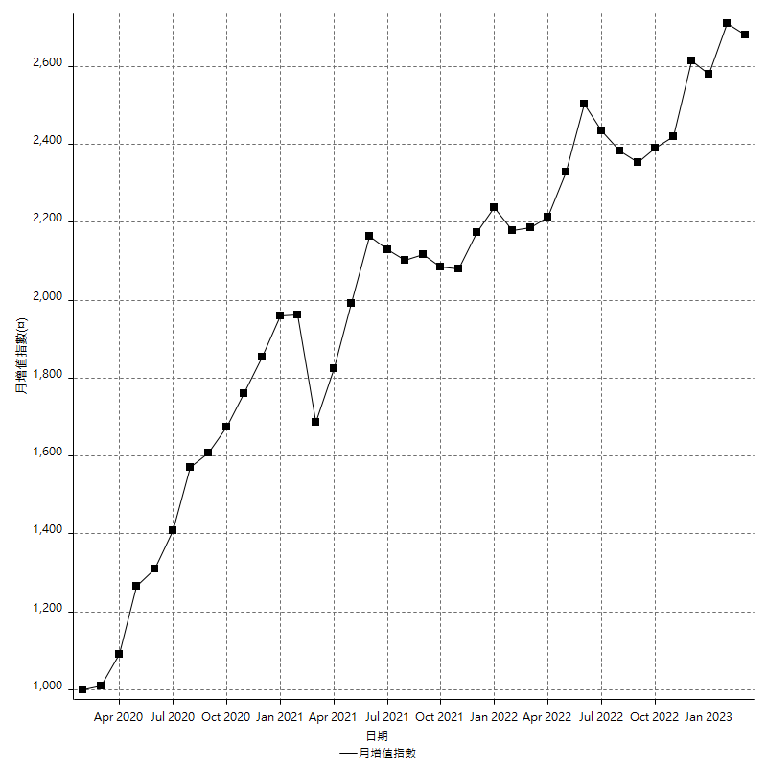
策略績效總結果

 | 所有交易 | 多單 | 空單
淨利 | 333400 | n/a | 333400
毛利 | 1190000 | n/a | 1190000
毛損 | -856600 | n/a | -856600
調整後淨利 | 169608.59304 | n/a | 169608.59304
調整後毛利 | 1107882.1984 | n/a | 1107882.1984
調整後毛損 | -938273.60539 | n/a | -938273.60539
特定淨利 | -108800 | n/a | -108800
特定毛利 | 747800 | n/a | 747800
特定毛損 | -856600 | n/a | -856600
帳戶所需金額 | 65000 | n/a | 65000
帳戶報酬 | 512.92307692 | n/a | 512.92307692
初始資本報酬 | 166.7 | n/a | 166.7
最大策略虧損 | -79600 | n/a | -79600
最大策略虧損 (%) | -19.644619941 | n/a | -19.644619941
最大平倉交易虧損 | -65000 | n/a | -65000
最大平倉交易虧損 (%) | -16.497461929 | n/a | -16.497461929
最大的策略虧損報酬 | 4.1884422111 | n/a | 4.1884422111
獲利因子 | 1.3892131683 | n/a | 1.3892131683
調整獲利因子 | 1.1807666677 | n/a | 1.1807666677
特定獲利因子 | -0.87298622461 | n/a | -0.87298622461
最大持有契約數量 | 1 | 0 | 1
滑價支付 | 61200 | n/a | 61200
佣金支付 | 0 | n/a | 0
未平倉部位損益 | n/a | n/a | n/a
年報酬率 | 54.121565841 | n/a | 54.121565841
月報酬率 | 4.5101304868 | n/a | 4.5101304868
買進持有績效 | 71211.34461 | n/a | 71211.34461
平均月報酬 | 8773.6842105
月報酬的標準差 | 18547.596686

績效比率

成長潛力比(Upside Potential Ratio) | 55.226792479
夏普比率 | 0.52591665875
索丁諾比率 | 0.74477318678
Fouse 比率 | 0.023862407369
Calmar 比率 | 0.0065113500597
Sterling 比率 | 0.0019617807692
淨利/最大損失百分比 | 3969.047619
淨利/最大交易績效拉回百分比 | 4167.5
淨利/最大策略績效拉回百分比 | 418.84422111
特定淨利/最大損失百分比 | -1295.2380952
特定淨利/最大交易績效拉回百分比 | -1360
特定淨利/最大策略績效拉回百分比 | -136.68341709
調整後淨利/最大損失百分比 | 2019.1499172
調整後淨利/最大交易績效拉回百分比 | 2120.107413
調整後淨利/最大策略績效拉回百分比 | 213.07612191

時間分析

交易期間 | 3 Yrs, 1 Mth, 3 Dys, 11 Mins
策略在市場的時間 | 8 Dys, 16 Hrs, 11 Mins
策略在市場的時間百分比 | 0.77104414723
最長的持平期間 | 1 Mth, 5 Dys, 22 Hrs, 1 Min
最大獲利日期 | 2021-05-19
最大虧損日期 | 2020-02-12
最大策略虧損日期 | 2/24/21
最大平倉交易虧損日期 | 3/3/21

詳細權益曲線

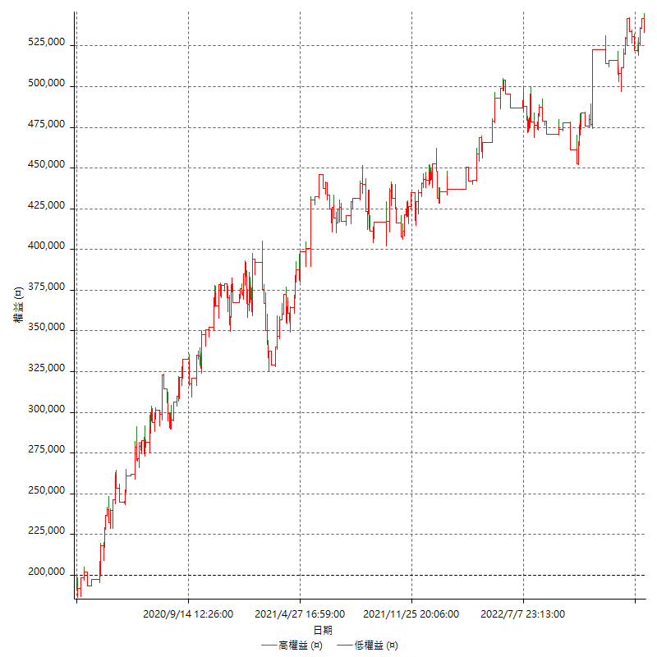

詳細權益曲線及績效拉回

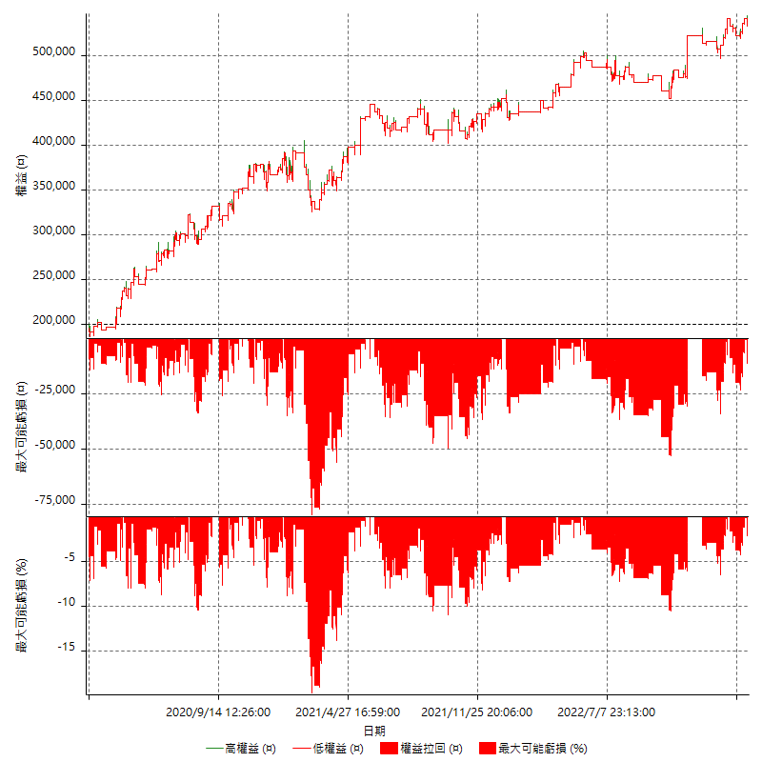

多單詳細權益曲線

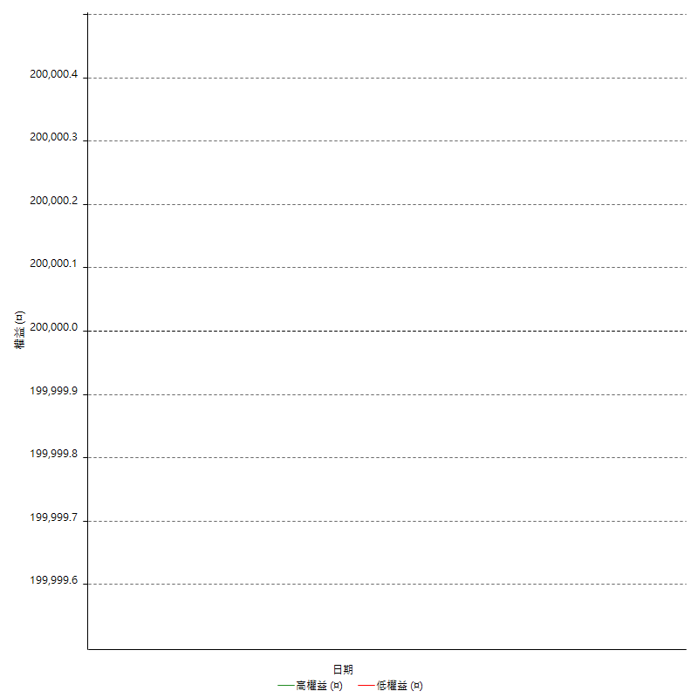

空單詳細權益曲線

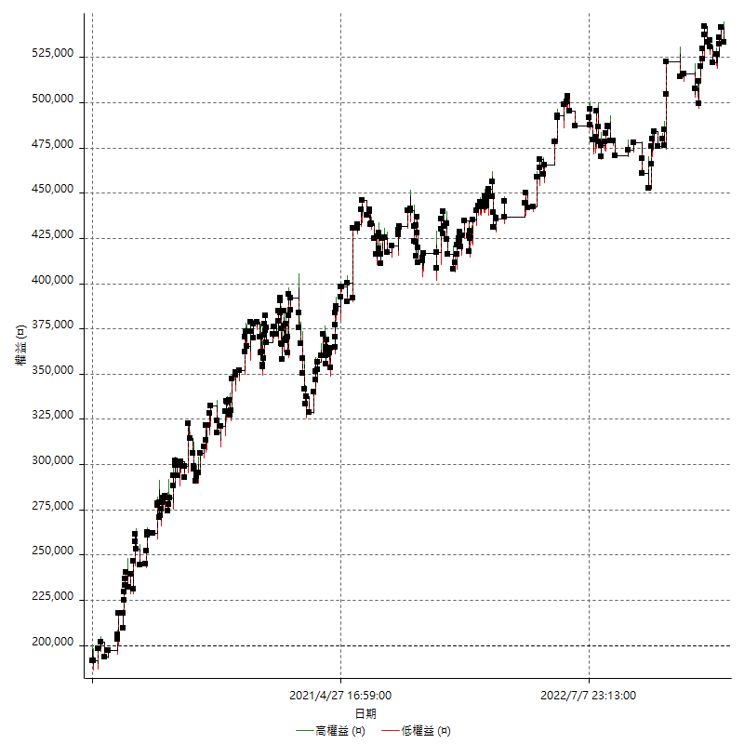

權益增加 & 拉回

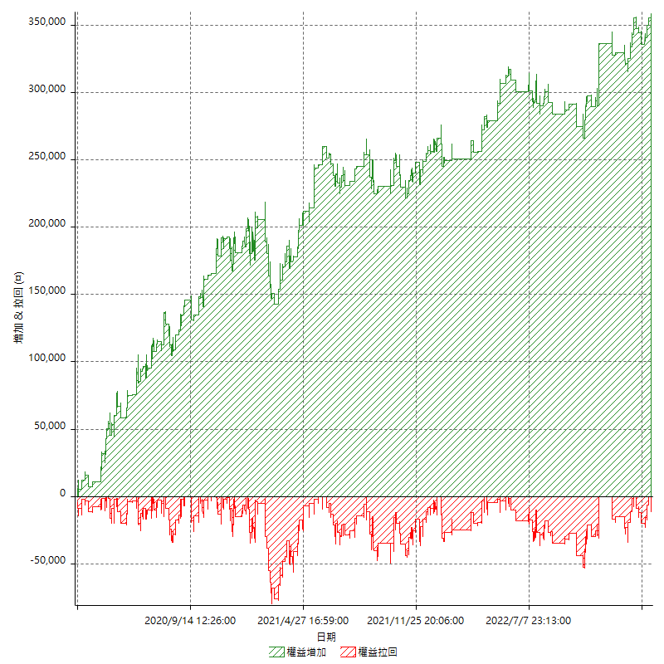

權益增加 & 拉回(%)

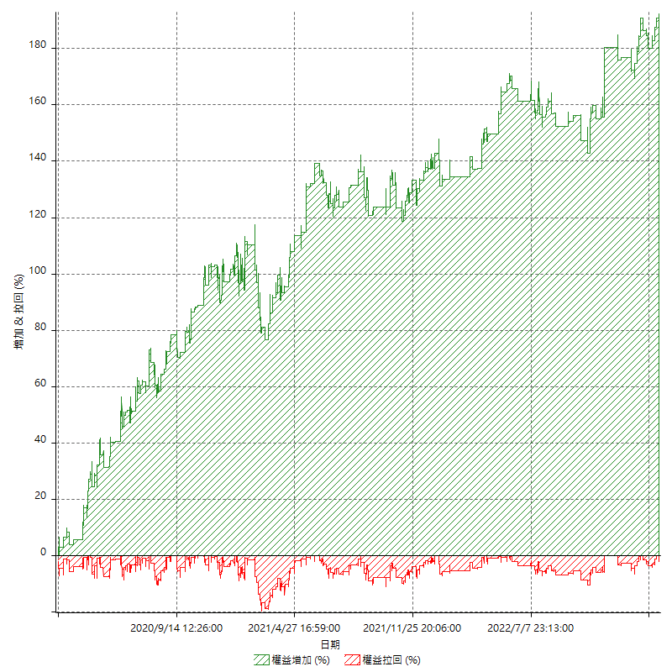

平倉權益曲線

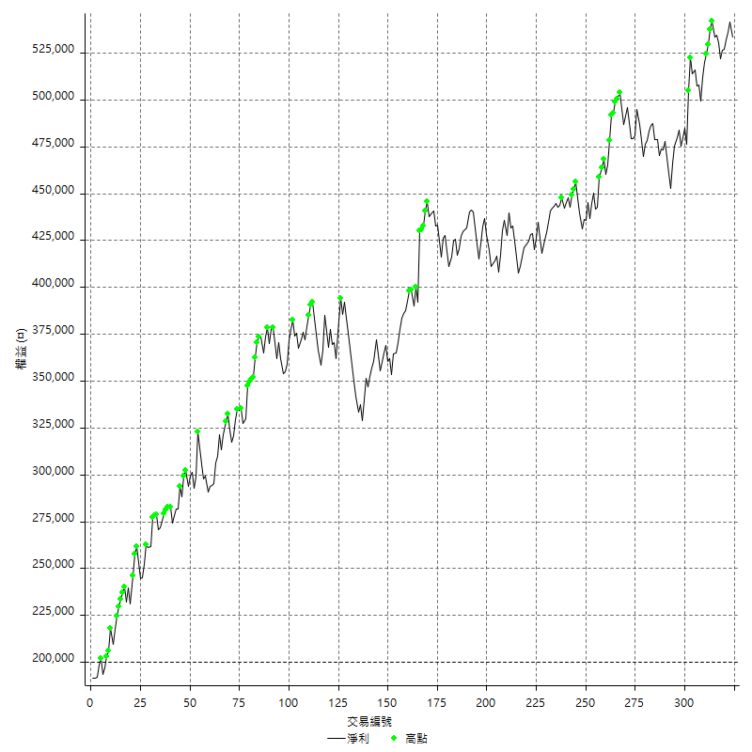

平倉權益曲線及績效拉回

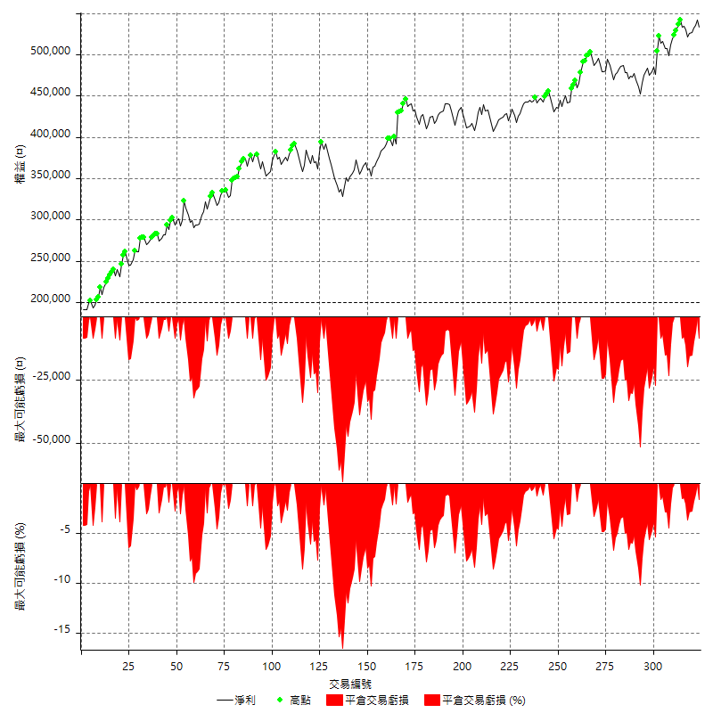

買進持有績效



月增值指數

交易分析
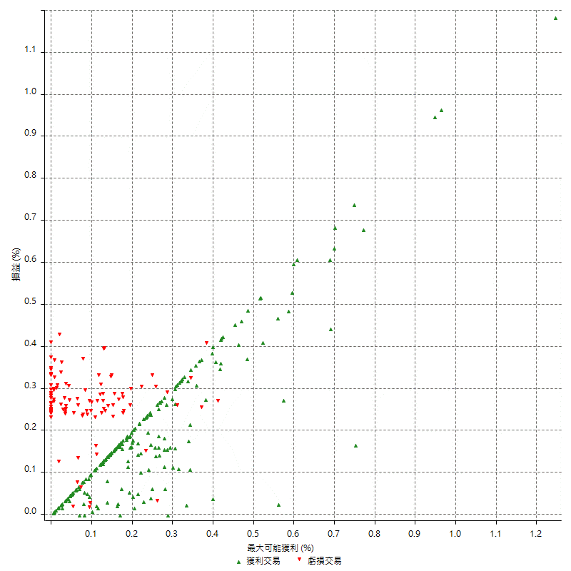
總交易分析

 | 所有交易 | 多單 | 空單
交易總次數 | 324 | 0 | 324
未平倉交易總數量 | 0 | 0 | 0
獲利交易次數 | 210 | 0 | 210
虧損交易次數 | 110 | 0 | 110
勝率 | 64.814814815 | 0 | 64.814814815
平均交易(獲利 & 虧損) | 1029.0123457 | n/a | 1029.0123457
平均獲利交易 | 5666.6666667 | n/a | 5666.6666667
平均虧損交易 | -7787.2727273 | n/a | -7787.2727273
平均獲利/平均虧損 比率 | -0.72768308818 | n/a | -0.72768308818
最大的交易獲利 | 38400 | n/a | 38400
最大的交易虧損 | -8400 | n/a | -8400
平倉交易的平均K棒數 | 3.1 | n/a | 3.1
獲利平倉交易的平均K棒數 | 3 | n/a | 3
虧損平倉交易的平均K棒數 | 3.2 | n/a | 3.2
平倉交易間的平均K棒數 | 5.3 | n/a | 5.3
獲利平倉交易間的平均K棒數 | 246.5 | n/a | 246.5
虧損平倉交易間的平均K棒數 | 473.1 | n/a | 473.1

極端交易

 | 全部 | 正 | 負
1 Std. Deviation of Avg. Trade | 7634.6949803 | 5077.5171318 | 1837.684477
平均交易金額 +1標準差 | 8663.707326 | 10744.183798 | -5949.5882503
平均交易金額 -1標準差 | -6605.6826346 | 589.14953491 | -9624.9572042
極端交易次數 | 29 | 29 | 0
極端交易損益比 |  | 442200

最大獲利/最大虧損

 | 最大可能獲利 | 最大可能虧損
最大值 | 40400 | -8000
最大值日期 | 2021-05-19 | 2020-02-12
平均值 | 5408.0246914 | -4636.4197531
最大值 (%) | 1.2462981244 | -0.40444893832
最大值 (%) 日期 | 2021-05-19 | 2020-04-07
平均值 (%) | 0.18720426134 | -0.15712080052
1標準差 | 5026.3020696 | 2968.9884482
平均交易金額 +1標準差 | 10434.326761 | -1667.4313049
平均交易金額 -1標準差 | 381.72262177 | -7605.4082012

交易序列分析

Z值 | -0.033897216762
信賴界限 | 0.027041686725
策略精確預期 | 1029.0123457
最大連續獲利交易次數 | 10
最大連續虧損交易次數 | 7
最大連續獲利金額 | 54000
最大連續虧損金額 | -58800
最大連續獲利 (%) | 14.694656489
最大連續虧損 (%) | -14.992350841

交易序列統計量

連續獲利 | 序列編號 | 序列的平均獲利 | 下筆交易的平均虧損
1 | 23 | 4600 | -7391.3043478
2 | 20 | 7605 | -7270
3 | 11 | 5818.1818182 | -7072.7272727
4 | 6 | 6066.6666667 | -8400
5 | 4 | 5970 | -8400
6 | 4 | 4850 | -8400
7 | 4 | 4121.4285714 | -5000
8 | 1 | 5800 | 0
10 | 1 | 4480 | -8400
連續虧損 | 序列編號 | 序列的平均虧損 | 下筆交易的平均獲利
1 | 53 | -7388.6792453 | 6362.2641509
2 | 12 | -8133.3333333 | 4950
3 | 6 | -8400 | 5200
4 | 2 | -7475 | 8100
7 | 1 | -8400 | 4000

總交易

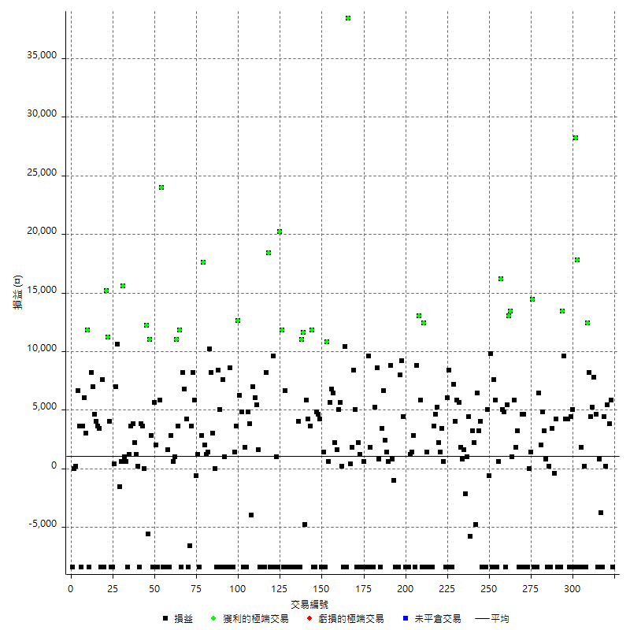

獲利交易

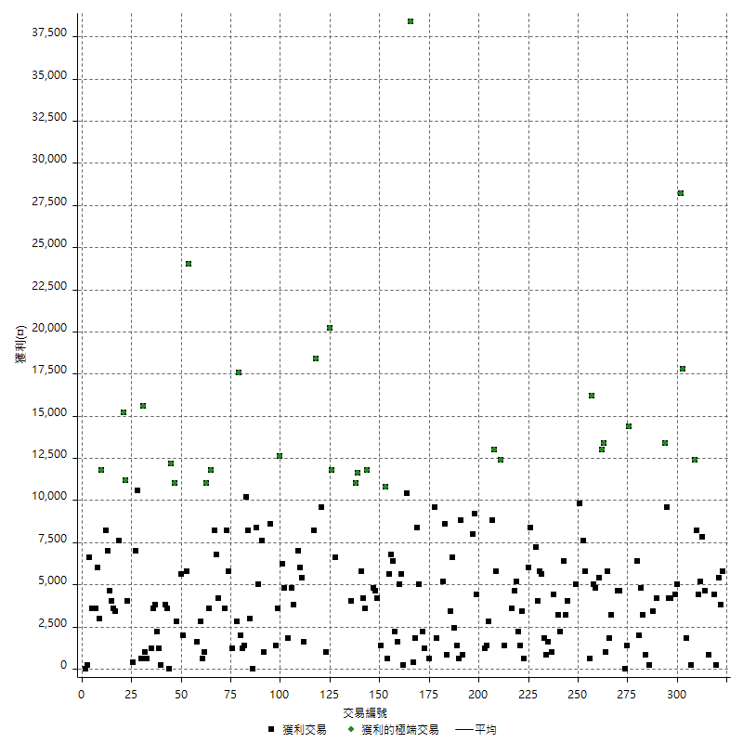

虧損交易

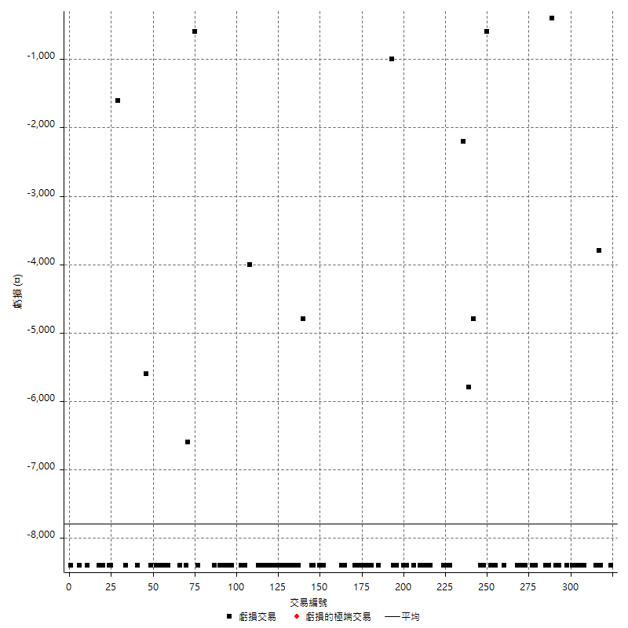

最大可能虧損

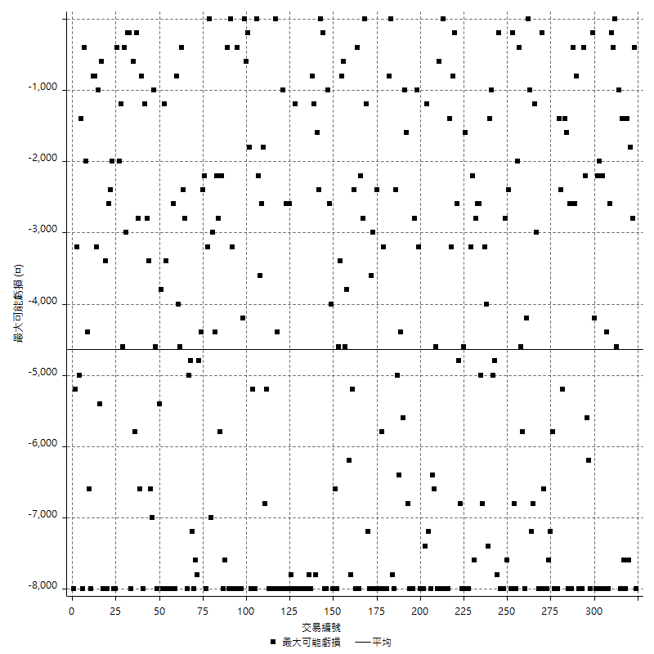

虧損的損益

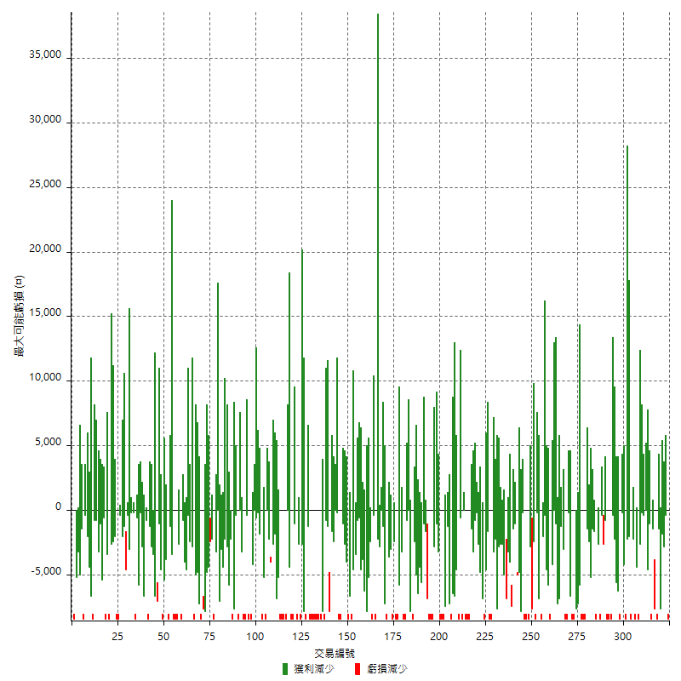

最大虧損幅度

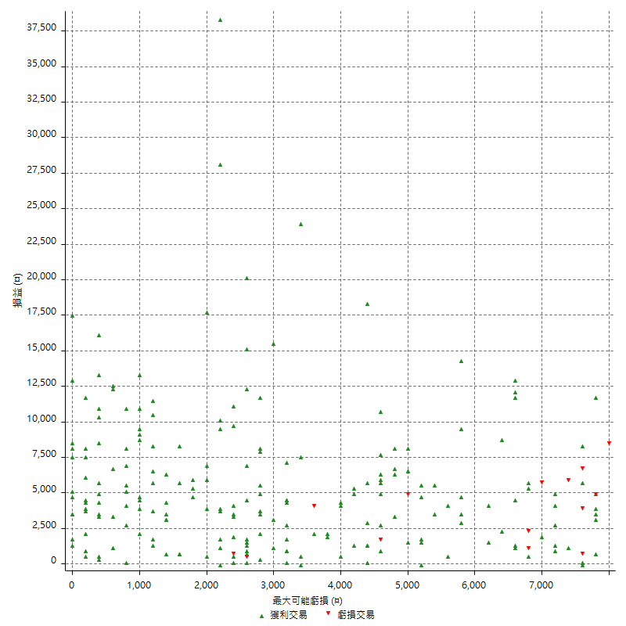

最大虧損幅度 (%)

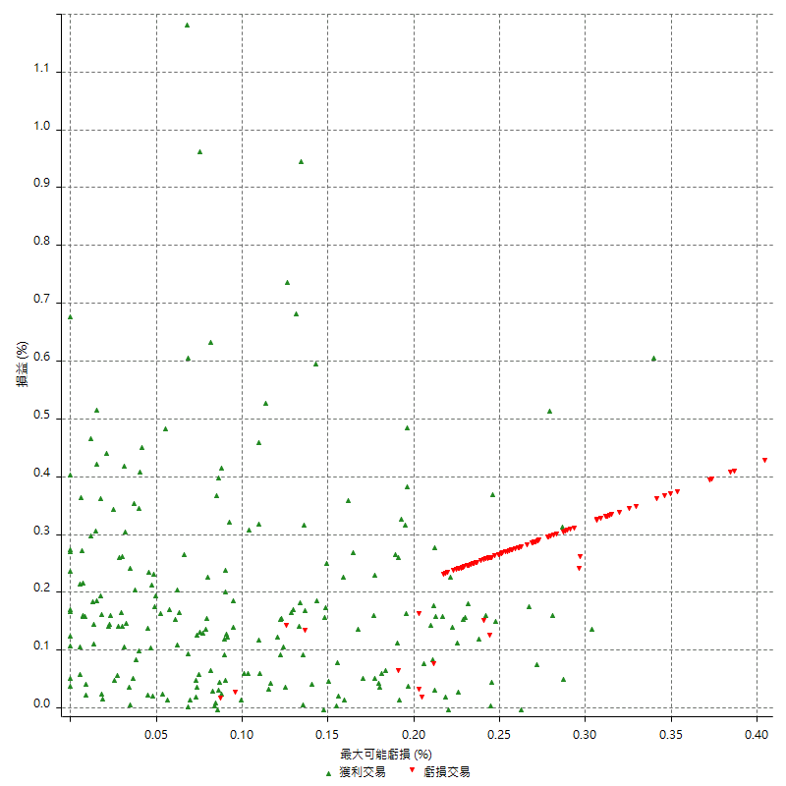

最大可能獲利

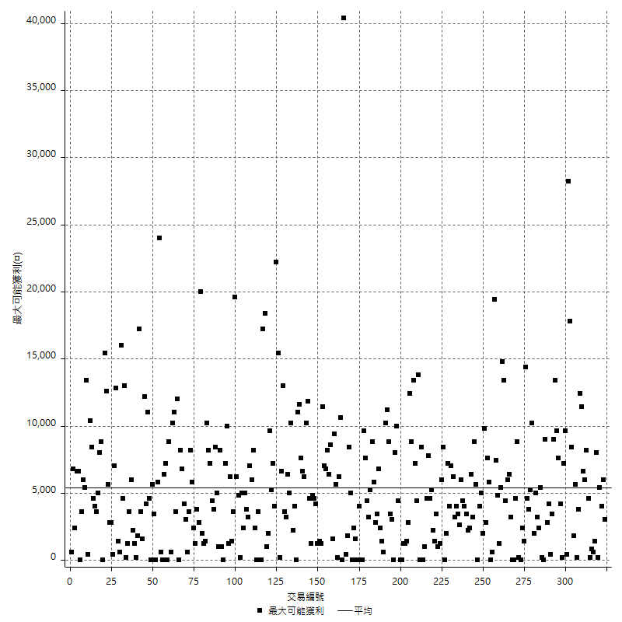

獲利的損益

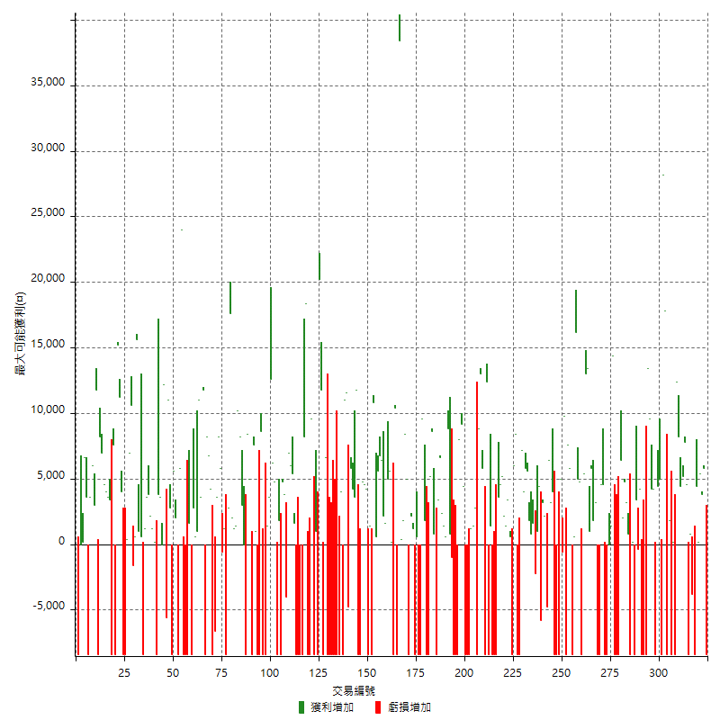

最大獲利幅度

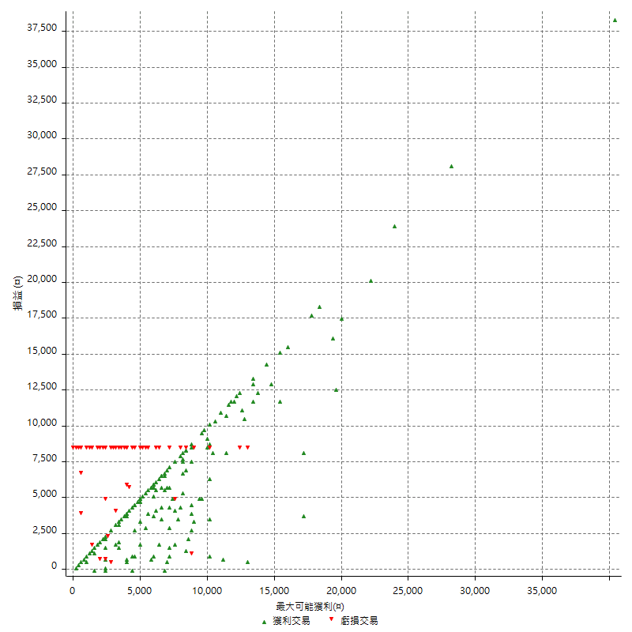

最大獲利幅度 (%)

週期性分析
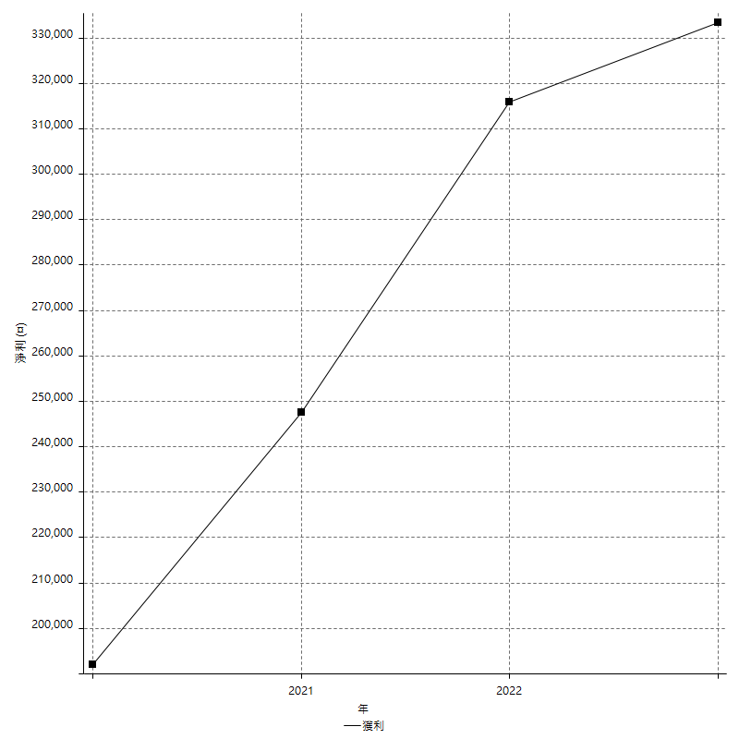
Daily Period Analysis

期間 | 獲利(¤) | 獲利(%) | 毛利 | 毛損 | 交易次數 | 勝率
2023-03-07 | -8400 | -1.5503875969 | 0 | -8400 | 1 | 0
2023-03-02 | 5800 | 1.0820895522 | 5800 | 0 | 1 | 100
2023-02-24 | 9200 | 1.7463933181 | 9200 | 0 | 2 | 100
2023-02-21 | 4600 | 0.88088854845 | 4600 | 0 | 2 | 100
2023-02-14 | -8400 | -1.5831134565 | 0 | -8400 | 1 | 0
2023-02-09 | -3000 | -0.56221889055 | 800 | -3800 | 2 | 50
2023-02-03 | -8400 | -1.5498154982 | 0 | -8400 | 1 | 0
2023-01-31 | 12400 | 2.3413897281 | 12400 | 0 | 2 | 100
2023-01-17 | 9600 | 1.8461538462 | 9600 | 0 | 2 | 100
2023-01-13 | 8200 | 1.6021883548 | 8200 | 0 | 1 | 100
2023-01-10 | 4000 | 0.78771169752 | 12400 | -8400 | 2 | 50
2023-01-04 | -8200 | -1.5891472868 | 200 | -8400 | 2 | 50
2022-12-15 | 1800 | 0.35005834306 | 1800 | 0 | 1 | 100
2022-12-09 | -8400 | -1.607347876 | 0 | -8400 | 1 | 0
2022-11-16 | 46000 | 9.6516995384 | 46000 | 0 | 2 | 100
2022-11-14 | -3400 | -0.70833333333 | 5000 | -8400 | 2 | 50
2022-11-10 | 4400 | 0.92514718251 | 4400 | 0 | 1 | 100
2022-11-02 | -8400 | -1.7355371901 | 0 | -8400 | 1 | 0
2022-10-26 | 4200 | 0.87536473531 | 4200 | 0 | 1 | 100
2022-10-24 | 4200 | 0.88309503785 | 4200 | 0 | 1 | 100
2022-10-21 | 23000 | 5.0817498895 | 23000 | 0 | 2 | 100
2022-10-18 | -8400 | -1.8221258134 | 0 | -8400 | 1 | 0
2022-10-05 | -16800 | -3.5161155295 | 0 | -16800 | 2 | 0
2022-09-21 | 4200 | 0.88682432432 | 4200 | 0 | 1 | 100
2022-09-13 | 3000 | 0.6374840629 | 3400 | -400 | 2 | 50
2022-08-19 | -8400 | -1.7536534447 | 0 | -8400 | 1 | 0
2022-08-17 | 200 | 0.041771094403 | 200 | 0 | 1 | 100
2022-08-12 | -8400 | -1.724137931 | 0 | -8400 | 1 | 0
2022-08-08 | 4000 | 0.82781456954 | 4000 | 0 | 2 | 100
2022-08-04 | 4800 | 1.0033444816 | 4800 | 0 | 1 | 100
2022-08-03 | 2000 | 0.41981528128 | 2000 | 0 | 1 | 100
2022-07-28 | -2000 | -0.41806020067 | 6400 | -8400 | 2 | 50
2022-07-22 | -16800 | -3.3925686591 | 0 | -16800 | 2 | 0
2022-07-20 | 14400 | 2.9950083195 | 14400 | 0 | 1 | 100
2022-07-19 | 1400 | 0.2920317063 | 1400 | 0 | 1 | 100
2022-07-15 | 0 | 0 | 0 | 0 | 1 | 0
2022-07-14 | -8400 | -1.7220172202 | 0 | -8400 | 1 | 0
2022-07-08 | -3800 | -0.77298616762 | 4600 | -8400 | 2 | 50
2022-07-07 | 4600 | 0.94455852156 | 4600 | 0 | 1 | 100
2022-06-15 | -8400 | -1.6955995155 | 0 | -8400 | 1 | 0
2022-06-06 | -8400 | -1.6673283049 | 0 | -8400 | 1 | 0
2022-06-01 | 3200 | 0.6392329205 | 3200 | 0 | 1 | 100
2022-05-31 | 1800 | 0.36086607859 | 1800 | 0 | 1 | 100
2022-05-26 | 5800 | 1.1764705882 | 5800 | 0 | 1 | 100
2022-05-16 | 14400 | 3.0087755955 | 14400 | 0 | 2 | 100
2022-05-11 | 13000 | 2.7920962199 | 13000 | 0 | 1 | 100
2022-04-21 | 5400 | 1.1734028683 | 5400 | 0 | 1 | 100
2022-04-20 | -8400 | -1.7925736236 | 0 | -8400 | 1 | 0
2022-04-14 | 9800 | 2.1360069747 | 9800 | 0 | 2 | 100
2022-04-11 | 16200 | 3.6601897876 | 16200 | 0 | 1 | 100
2022-03-31 | 600 | 0.13574660633 | 600 | 0 | 1 | 100
2022-03-23 | -8400 | -1.865008881 | 0 | -8400 | 1 | 0
2022-03-18 | 13400 | 3.0663615561 | 13400 | 0 | 2 | 100
2022-02-10 | 1400 | 0.32139577594 | 9800 | -8400 | 2 | 50
2022-01-18 | 4400 | 1.0204081633 | 5000 | -600 | 2 | 50
2022-01-13 | -16800 | -3.75 | 0 | -16800 | 2 | 0
2022-01-12 | -4400 | -0.97259062776 | 4000 | -8400 | 2 | 50
2022-01-05 | 9600 | 2.1680216802 | 9600 | 0 | 2 | 100
2022-01-03 | -4800 | -1.072386059 | 0 | -4800 | 1 | 0
2021-12-30 | 5400 | 1.2211668928 | 5400 | 0 | 2 | 100
2021-12-29 | -1400 | -0.31559963931 | 4400 | -5800 | 2 | 50
2021-12-28 | 1000 | 0.22593764121 | 1000 | 0 | 1 | 100
2021-12-22 | -600 | -0.13537906137 | 1600 | -2200 | 2 | 50
2021-12-17 | 2600 | 0.59010440309 | 2600 | 0 | 2 | 100
2021-12-15 | 5600 | 1.2873563218 | 5600 | 0 | 1 | 100
2021-12-08 | 5800 | 1.3513513514 | 5800 | 0 | 1 | 100
2021-12-03 | 11200 | 2.6794258373 | 11200 | 0 | 2 | 100
2021-12-02 | -16800 | -3.8638454462 | 0 | -16800 | 2 | 0
2021-11-25 | 8400 | 1.9699812383 | 8400 | 0 | 1 | 100
2021-11-19 | 6000 | 1.4272121789 | 6000 | 0 | 1 | 100
2021-11-18 | -8400 | -1.9589552239 | 0 | -8400 | 1 | 0
2021-11-17 | 4000 | 0.94161958569 | 4000 | 0 | 2 | 100
2021-11-16 | 3600 | 0.8547008547 | 3600 | 0 | 2 | 100
2021-11-12 | 9800 | 2.3821098687 | 9800 | 0 | 2 | 100
2021-11-10 | 3600 | 0.88278567925 | 3600 | 0 | 1 | 100
2021-11-08 | -8400 | -2.0182604517 | 0 | -8400 | 1 | 0
2021-10-28 | -8400 | -1.9783325483 | 0 | -8400 | 1 | 0
2021-10-27 | -7000 | -1.6218721038 | 1400 | -8400 | 2 | 50
2021-10-21 | -8400 | -1.9090909091 | 0 | -8400 | 1 | 0
2021-10-20 | 4000 | 0.91743119266 | 12400 | -8400 | 2 | 50
2021-10-18 | 18800 | 4.506232023 | 18800 | 0 | 2 | 100
2021-10-08 | 400 | 0.095969289827 | 8800 | -8400 | 2 | 50
2021-09-14 | 2800 | 0.67632850242 | 2800 | 0 | 1 | 100
2021-09-13 | 2600 | 0.63198833252 | 2600 | 0 | 2 | 100
2021-09-06 | -16800 | -3.9234002802 | 0 | -16800 | 2 | 0
2021-09-03 | -8400 | -1.9239578562 | 0 | -8400 | 1 | 0
2021-09-02 | 13600 | 3.2151300236 | 13600 | 0 | 2 | 100
2021-09-01 | -400 | -0.09447331129 | 8000 | -8400 | 2 | 50
2021-08-30 | -16800 | -3.8164470695 | 0 | -16800 | 2 | 0
2021-08-24 | -200 | -0.045413260672 | 800 | -1000 | 2 | 50
2021-08-19 | 8800 | 2.0389249305 | 8800 | 0 | 1 | 100
2021-08-05 | 2000 | 0.46554934823 | 2000 | 0 | 2 | 100
2021-08-03 | 9000 | 2.1398002853 | 9000 | 0 | 2 | 100
2021-07-23 | 3400 | 0.81495685523 | 3400 | 0 | 1 | 100
2021-07-15 | -8400 | -1.9736842105 | 0 | -8400 | 1 | 0
2021-07-12 | 800 | 0.18832391714 | 800 | 0 | 1 | 100
2021-07-08 | 8600 | 2.066314272 | 8600 | 0 | 1 | 100
2021-07-06 | -3200 | -0.76299475441 | 5200 | -8400 | 2 | 50
2021-07-01 | -6600 | -1.5492957746 | 1800 | -8400 | 2 | 50
2021-06-29 | 9600 | 2.3054755043 | 9600 | 0 | 1 | 100
2021-06-28 | -8400 | -1.9774011299 | 0 | -8400 | 1 | 0
2021-06-24 | -8400 | -1.9390581717 | 0 | -8400 | 1 | 0
2021-06-18 | -7800 | -1.768707483 | 600 | -8400 | 2 | 50
2021-06-16 | 3400 | 0.77696526508 | 3400 | 0 | 2 | 100
2021-06-10 | -8400 | -1.8834080717 | 0 | -8400 | 1 | 0
2021-06-02 | 13400 | 3.0975496995 | 13400 | 0 | 2 | 100
2021-05-26 | 2200 | 0.51115241636 | 2200 | 0 | 2 | 100
2021-05-19 | 30000 | 7.4925074925 | 38400 | -8400 | 2 | 50
2021-05-10 | 2000 | 0.50200803213 | 10400 | -8400 | 2 | 50
2021-04-28 | 200 | 0.050226017077 | 200 | 0 | 1 | 100
2021-04-27 | 10600 | 2.7347781218 | 10600 | 0 | 2 | 100
2021-04-20 | 3800 | 0.9900990099 | 3800 | 0 | 2 | 100
2021-04-19 | 13200 | 3.5617916892 | 13200 | 0 | 2 | 100
2021-04-16 | 6200 | 1.7014270033 | 6200 | 0 | 2 | 100
2021-04-09 | 2400 | 0.66298342541 | 10800 | -8400 | 2 | 50
2021-04-08 | 1400 | 0.38824181919 | 1400 | 0 | 1 | 100
2021-04-01 | -4200 | -1.1513157895 | 4200 | -8400 | 2 | 50
2021-03-31 | 9400 | 2.6449071469 | 9400 | 0 | 2 | 100
2021-03-30 | -16800 | -4.5137023106 | 0 | -16800 | 2 | 0
2021-03-25 | 11800 | 3.2741398446 | 11800 | 0 | 1 | 100
2021-03-23 | 3600 | 1.0089686099 | 3600 | 0 | 1 | 100
2021-03-17 | 10000 | 2.8835063437 | 10000 | 0 | 2 | 100
2021-03-12 | 6800 | 2 | 11600 | -4800 | 2 | 50
2021-03-10 | 11000 | 3.3434650456 | 11000 | 0 | 1 | 100
2021-03-03 | -8400 | -2.489626556 | 0 | -8400 | 1 | 0
2021-02-24 | 4000 | 1.199760048 | 4000 | 0 | 1 | 100
2021-02-23 | -8400 | -2.4575775307 | 0 | -8400 | 1 | 0
2021-02-22 | -8400 | -2.3986293547 | 0 | -8400 | 1 | 0
2021-02-18 | -16800 | -4.5776566757 | 0 | -16800 | 2 | 0
2021-02-05 | -8400 | -2.2376132126 | 0 | -8400 | 1 | 0
2021-02-03 | -16800 | -4.2835288118 | 0 | -16800 | 2 | 0
2021-01-20 | -1800 | -0.45685279188 | 6600 | -8400 | 2 | 50
2021-01-15 | 32000 | 8.8397790055 | 32000 | 0 | 2 | 100
2021-01-14 | -7400 | -2.0032485111 | 1000 | -8400 | 2 | 50
2021-01-12 | 1200 | 0.32590983161 | 9600 | -8400 | 2 | 50
2021-01-11 | -8400 | -2.2304832714 | 0 | -8400 | 1 | 0
2021-01-08 | 10000 | 2.7277686852 | 18400 | -8400 | 2 | 50
2021-01-06 | -200 | -0.054525627045 | 8200 | -8400 | 2 | 50
2021-01-05 | -16800 | -4.3795620438 | 0 | -16800 | 2 | 0
2021-01-04 | -8400 | -2.1428571429 | 0 | -8400 | 1 | 0
2020-12-31 | 7000 | 1.8181818182 | 7000 | 0 | 2 | 100
2020-12-29 | 13000 | 3.4946236559 | 13000 | 0 | 2 | 100
2020-12-25 | -4000 | -1.0638297872 | 0 | -4000 | 1 | 0
2020-12-22 | 3800 | 1.020956475 | 3800 | 0 | 1 | 100
2020-12-21 | 4800 | 1.3064779532 | 4800 | 0 | 1 | 100
2020-12-09 | -6600 | -1.7647058824 | 1800 | -8400 | 2 | 50
2020-12-08 | -3600 | -0.95338983051 | 4800 | -8400 | 2 | 50
2020-12-07 | 18800 | 5.2396878484 | 18800 | 0 | 2 | 100
2020-12-04 | 3600 | 1.0135135135 | 3600 | 0 | 1 | 100
2020-12-03 | 1400 | 0.39570378745 | 1400 | 0 | 1 | 100
2020-12-02 | -16800 | -4.5331894226 | 0 | -16800 | 2 | 0
2020-11-30 | 200 | 0.053995680346 | 8600 | -8400 | 2 | 50
2020-11-27 | -8400 | -2.2175290391 | 0 | -8400 | 1 | 0
2020-11-24 | 1000 | 0.26469031233 | 1000 | 0 | 1 | 100
2020-11-17 | -800 | -0.21130480718 | 7600 | -8400 | 2 | 50
2020-11-12 | 13400 | 3.6692223439 | 13400 | 0 | 2 | 100
2020-11-06 | -8400 | -2.2483940043 | 0 | -8400 | 1 | 0
2020-11-05 | 3000 | 0.80949811117 | 3000 | 0 | 2 | 50
2020-11-04 | 18400 | 5.2243043725 | 18400 | 0 | 2 | 100
2020-10-26 | 1400 | 0.39908779932 | 1400 | 0 | 1 | 100
2020-10-20 | 3200 | 0.92059838895 | 3200 | 0 | 2 | 100
2020-10-13 | 17600 | 5.3333333333 | 17600 | 0 | 1 | 100
2020-10-12 | 2800 | 0.85574572127 | 2800 | 0 | 1 | 100
2020-10-08 | -8400 | -2.5029797378 | 0 | -8400 | 1 | 0
2020-10-07 | 1200 | 0.35885167464 | 1200 | 0 | 1 | 100
2020-10-05 | -600 | -0.17910447761 | 0 | -600 | 1 | 0
2020-09-29 | 14000 | 4.3613707165 | 14000 | 0 | 2 | 100
2020-09-21 | 3600 | 1.1342155009 | 3600 | 0 | 1 | 100
2020-09-15 | -15000 | -4.5126353791 | 0 | -15000 | 2 | 0
2020-09-03 | 4200 | 1.2797074954 | 4200 | 0 | 1 | 100
2020-09-02 | 6800 | 2.1157436217 | 6800 | 0 | 1 | 100
2020-08-27 | 8200 | 2.6181353768 | 8200 | 0 | 1 | 100
2020-08-26 | 3400 | 1.0974822466 | 11800 | -8400 | 2 | 50
2020-08-24 | 3600 | 1.1757021555 | 3600 | 0 | 1 | 100
2020-08-18 | 11000 | 3.7262872629 | 11000 | 0 | 1 | 100
2020-08-13 | 1000 | 0.33990482665 | 1000 | 0 | 1 | 100
2020-08-11 | 3400 | 1.1691884457 | 3400 | 0 | 2 | 100
2020-08-10 | -8400 | -2.807486631 | 0 | -8400 | 1 | 0
2020-08-06 | -6800 | -2.2222222222 | 1600 | -8400 | 2 | 50
2020-08-05 | -8400 | -2.6717557252 | 0 | -8400 | 1 | 0
2020-07-30 | -8400 | -2.6022304833 | 0 | -8400 | 1 | 0
2020-07-28 | 24000 | 8.0321285141 | 24000 | 0 | 1 | 100
2020-07-22 | -2600 | -0.86264100863 | 5800 | -8400 | 2 | 50
2020-07-15 | 2000 | 0.66800267201 | 2000 | 0 | 1 | 100
2020-07-14 | 5600 | 1.9060585432 | 5600 | 0 | 1 | 100
2020-07-09 | -8400 | -2.7796161482 | 0 | -8400 | 1 | 0
2020-07-07 | 13800 | 4.7850208044 | 13800 | 0 | 2 | 100
2020-07-03 | 6600 | 2.3420865862 | 12200 | -5600 | 2 | 50
2020-06-24 | 0 | 0 | 0 | 0 | 1 | 0
2020-06-23 | 7400 | 2.6967930029 | 7400 | 0 | 2 | 100
2020-06-22 | -8400 | -2.9702970297 | 0 | -8400 | 1 | 0
2020-06-17 | 1400 | 0.49751243781 | 1400 | 0 | 2 | 100
2020-06-15 | 2200 | 0.78796561605 | 2200 | 0 | 1 | 100
2020-06-11 | 7400 | 2.7225901398 | 7400 | 0 | 2 | 100
2020-06-09 | 1200 | 0.44345898004 | 1200 | 0 | 1 | 100
2020-06-08 | -7800 | -2.8017241379 | 600 | -8400 | 2 | 50
2020-06-04 | 16600 | 6.3407181054 | 16600 | 0 | 2 | 100
2020-05-27 | 600 | 0.22970903522 | 600 | 0 | 1 | 100
2020-05-19 | 9000 | 3.5685963521 | 10600 | -1600 | 2 | 50
2020-05-18 | 7000 | 2.854812398 | 7000 | 0 | 1 | 100
2020-05-15 | 400 | 0.16339869281 | 400 | 0 | 1 | 100
2020-05-06 | -8400 | -3.317535545 | 0 | -8400 | 1 | 0
2020-04-29 | -8400 | -3.2110091743 | 0 | -8400 | 1 | 0
2020-04-28 | 15200 | 6.1688311688 | 15200 | 0 | 2 | 100
2020-04-23 | 6800 | 2.8380634391 | 15200 | -8400 | 2 | 50
2020-04-20 | 7600 | 3.275862069 | 7600 | 0 | 1 | 100
2020-04-15 | -8400 | -3.4941763727 | 0 | -8400 | 1 | 0
2020-04-13 | 3400 | 1.4345991561 | 3400 | 0 | 1 | 100
2020-04-09 | 7600 | 3.3129904098 | 7600 | 0 | 2 | 100
2020-04-08 | 11600 | 5.3259871442 | 11600 | 0 | 2 | 100
2020-04-07 | -200 | -0.091743119266 | 8200 | -8400 | 2 | 50
2020-03-27 | 11800 | 5.722599418 | 11800 | 0 | 1 | 100
2020-03-26 | 9000 | 4.5638945233 | 9000 | 0 | 2 | 100
2020-03-11 | 3600 | 1.8595041322 | 3600 | 0 | 1 | 100
2020-03-04 | -8400 | -4.1584158416 | 0 | -8400 | 1 | 0
2020-02-26 | 3600 | 1.814516129 | 3600 | 0 | 1 | 100
2020-02-20 | 6600 | 3.441084463 | 6600 | 0 | 1 | 100
2020-02-13 | 200 | 0.10438413361 | 200 | 0 | 2 | 50
2020-02-12 | -8400 | -4.2 | 0 | -8400 | 1 | 0

Daily Rolling Period Analysis

期間 | 獲利(¤) | 獲利(%) | 毛利 | 毛損 | 交易次數 | 勝率
當日 - 2023/3/7 | -8400 | -0.32558139535 | 0 | -8400 | 1 | 0
2023/3/6 - 2023/3/7 | -8400 | -0.32558139535 | 0 | -8400 | 1 | 0
2023/3/5 - 2023/3/7 | -8400 | -0.32558139535 | 0 | -8400 | 1 | 0
2023/3/4 - 2023/3/7 | -8400 | -0.32558139535 | 0 | -8400 | 1 | 0
2023/3/3 - 2023/3/7 | -8400 | -0.32558139535 | 0 | -8400 | 1 | 0
2023/3/2 - 2023/3/7 | -2600 | -0.10123033795 | 5800 | -8400 | 2 | 50
2023/3/1 - 2023/3/7 | -2600 | -0.10123033795 | 5800 | -8400 | 2 | 50
2023/2/28 - 2023/3/7 | -2600 | -0.10123033795 | 5800 | -8400 | 2 | 50
2023/2/27 - 2023/3/7 | -2600 | -0.10123033795 | 5800 | -8400 | 2 | 50
2023/2/26 - 2023/3/7 | -2600 | -0.10123033795 | 5800 | -8400 | 2 | 50
2023/2/25 - 2023/3/7 | -2600 | -0.10123033795 | 5800 | -8400 | 2 | 50
2023/2/24 - 2023/3/7 | 6600 | 0.25882352941 | 15000 | -8400 | 4 | 75
2023/2/23 - 2023/3/7 | 6600 | 0.25882352941 | 15000 | -8400 | 4 | 75
2023/2/22 - 2023/3/7 | 6600 | 0.25882352941 | 15000 | -8400 | 4 | 75
2023/2/21 - 2023/3/7 | 11200 | 0.44080604534 | 19600 | -8400 | 6 | 83.333333333
2023/2/20 - 2023/3/7 | 11200 | 0.44080604534 | 19600 | -8400 | 6 | 83.333333333
2023/2/19 - 2023/3/7 | 11200 | 0.44080604534 | 19600 | -8400 | 6 | 83.333333333
2023/2/18 - 2023/3/7 | 11200 | 0.44080604534 | 19600 | -8400 | 6 | 83.333333333
2023/2/17 - 2023/3/7 | 11200 | 0.44080604534 | 19600 | -8400 | 6 | 83.333333333
2023/2/16 - 2023/3/7 | 11200 | 0.44080604534 | 19600 | -8400 | 6 | 83.333333333
2023/2/15 - 2023/3/7 | 11200 | 0.44080604534 | 19600 | -8400 | 6 | 83.333333333
2023/2/14 - 2023/3/7 | 2800 | 0.11020151134 | 19600 | -16800 | 7 | 71.428571429
2023/2/13 - 2023/3/7 | 2800 | 0.11020151134 | 19600 | -16800 | 7 | 71.428571429
2023/2/12 - 2023/3/7 | 2800 | 0.11020151134 | 19600 | -16800 | 7 | 71.428571429
2023/2/11 - 2023/3/7 | 2800 | 0.11020151134 | 19600 | -16800 | 7 | 71.428571429
2023/2/10 - 2023/3/7 | 2800 | 0.11020151134 | 19600 | -16800 | 7 | 71.428571429
2023/2/9 - 2023/3/7 | -200 | -0.0078764965343 | 20400 | -20600 | 9 | 66.666666667
2023/2/8 - 2023/3/7 | -200 | -0.0078764965343 | 20400 | -20600 | 9 | 66.666666667
2023/2/7 - 2023/3/7 | -200 | -0.0078764965343 | 20400 | -20600 | 9 | 66.666666667
2023/2/6 - 2023/3/7 | -200 | -0.0078764965343 | 20400 | -20600 | 9 | 66.666666667
2023/2/5 - 2023/3/7 | -200 | -0.0078764965343 | 20400 | -20600 | 9 | 66.666666667
2023/2/4 - 2023/3/7 | -200 | -0.0078764965343 | 20400 | -20600 | 9 | 66.666666667
2023/2/3 - 2023/3/7 | -8600 | -0.33868935098 | 20400 | -29000 | 10 | 60
2023/2/2 - 2023/3/7 | -8600 | -0.33868935098 | 20400 | -29000 | 10 | 60
2023/2/1 - 2023/3/7 | -8600 | -0.33868935098 | 20400 | -29000 | 10 | 60
2023/1/31 - 2023/3/7 | 3800 | 0.15112949411 | 32800 | -29000 | 12 | 66.666666667
2023/1/30 - 2023/3/7 | 3800 | 0.15112949411 | 32800 | -29000 | 12 | 66.666666667
2023/1/29 - 2023/3/7 | 3800 | 0.15112949411 | 32800 | -29000 | 12 | 66.666666667
2023/1/28 - 2023/3/7 | 3800 | 0.15112949411 | 32800 | -29000 | 12 | 66.666666667
2023/1/27 - 2023/3/7 | 3800 | 0.15112949411 | 32800 | -29000 | 12 | 66.666666667
2023/1/26 - 2023/3/7 | 3800 | 0.15112949411 | 32800 | -29000 | 12 | 66.666666667
2023/1/25 - 2023/3/7 | 3800 | 0.15112949411 | 32800 | -29000 | 12 | 66.666666667
2023/1/24 - 2023/3/7 | 3800 | 0.15112949411 | 32800 | -29000 | 12 | 66.666666667
2023/1/23 - 2023/3/7 | 3800 | 0.15112949411 | 32800 | -29000 | 12 | 66.666666667
2023/1/22 - 2023/3/7 | 3800 | 0.15112949411 | 32800 | -29000 | 12 | 66.666666667
2023/1/21 - 2023/3/7 | 3800 | 0.15112949411 | 32800 | -29000 | 12 | 66.666666667
2023/1/20 - 2023/3/7 | 3800 | 0.15112949411 | 32800 | -29000 | 12 | 66.666666667
2023/1/19 - 2023/3/7 | 3800 | 0.15112949411 | 32800 | -29000 | 12 | 66.666666667
2023/1/18 - 2023/3/7 | 3800 | 0.15112949411 | 32800 | -29000 | 12 | 66.666666667
2023/1/17 - 2023/3/7 | 13400 | 0.53703109971 | 42400 | -29000 | 14 | 71.428571429
2023/1/16 - 2023/3/7 | 13400 | 0.53703109971 | 42400 | -29000 | 14 | 71.428571429
2023/1/15 - 2023/3/7 | 13400 | 0.53703109971 | 42400 | -29000 | 14 | 71.428571429
2023/1/14 - 2023/3/7 | 13400 | 0.53703109971 | 42400 | -29000 | 14 | 71.428571429
2023/1/13 - 2023/3/7 | 21600 | 0.87138938196 | 50600 | -29000 | 15 | 73.333333333
2023/1/12 - 2023/3/7 | 21600 | 0.87138938196 | 50600 | -29000 | 15 | 73.333333333
2023/1/11 - 2023/3/7 | 21600 | 0.87138938196 | 50600 | -29000 | 15 | 73.333333333
2023/1/10 - 2023/3/7 | 25600 | 1.043194784 | 63000 | -37400 | 17 | 70.588235294
2023/1/9 - 2023/3/7 | 25600 | 1.043194784 | 63000 | -37400 | 17 | 70.588235294
2023/1/8 - 2023/3/7 | 25600 | 1.043194784 | 63000 | -37400 | 17 | 70.588235294
2023/1/7 - 2023/3/7 | 25600 | 1.043194784 | 63000 | -37400 | 17 | 70.588235294
2023/1/6 - 2023/3/7 | 25600 | 1.043194784 | 63000 | -37400 | 17 | 70.588235294
2023/1/5 - 2023/3/7 | 25600 | 1.043194784 | 63000 | -37400 | 17 | 70.588235294
2023/1/4 - 2023/3/7 | 17400 | 0.7091620476 | 63200 | -45800 | 19 | 68.421052632
2023/1/3 - 2023/3/7 | 17400 | 0.7091620476 | 63200 | -45800 | 19 | 68.421052632
2023/1/2 - 2023/3/7 | 17400 | 0.7091620476 | 63200 | -45800 | 19 | 68.421052632
2023/1/1 - 2023/3/7 | 17400 | 0.7091620476 | 63200 | -45800 | 19 | 68.421052632
2022/12/31 - 2023/3/7 | 17400 | 0.7091620476 | 63200 | -45800 | 19 | 68.421052632
2022/12/30 - 2023/3/7 | 17400 | 0.7091620476 | 63200 | -45800 | 19 | 68.421052632
2022/12/29 - 2023/3/7 | 17400 | 0.7091620476 | 63200 | -45800 | 19 | 68.421052632
2022/12/28 - 2023/3/7 | 17400 | 0.7091620476 | 63200 | -45800 | 19 | 68.421052632
2022/12/27 - 2023/3/7 | 17400 | 0.7091620476 | 63200 | -45800 | 19 | 68.421052632
2022/12/26 - 2023/3/7 | 17400 | 0.7091620476 | 63200 | -45800 | 19 | 68.421052632
2022/12/25 - 2023/3/7 | 17400 | 0.7091620476 | 63200 | -45800 | 19 | 68.421052632
2022/12/24 - 2023/3/7 | 17400 | 0.7091620476 | 63200 | -45800 | 19 | 68.421052632
2022/12/23 - 2023/3/7 | 17400 | 0.7091620476 | 63200 | -45800 | 19 | 68.421052632
2022/12/22 - 2023/3/7 | 17400 | 0.7091620476 | 63200 | -45800 | 19 | 68.421052632
2022/12/21 - 2023/3/7 | 17400 | 0.7091620476 | 63200 | -45800 | 19 | 68.421052632
2022/12/20 - 2023/3/7 | 17400 | 0.7091620476 | 63200 | -45800 | 19 | 68.421052632
2022/12/19 - 2023/3/7 | 17400 | 0.7091620476 | 63200 | -45800 | 19 | 68.421052632
2022/12/18 - 2023/3/7 | 17400 | 0.7091620476 | 63200 | -45800 | 19 | 68.421052632
2022/12/17 - 2023/3/7 | 17400 | 0.7091620476 | 63200 | -45800 | 19 | 68.421052632
2022/12/16 - 2023/3/7 | 17400 | 0.7091620476 | 63200 | -45800 | 19 | 68.421052632
2022/12/15 - 2023/3/7 | 19200 | 0.78367346939 | 65000 | -45800 | 20 | 70
2022/12/14 - 2023/3/7 | 19200 | 0.78367346939 | 65000 | -45800 | 20 | 70
2022/12/13 - 2023/3/7 | 19200 | 0.78367346939 | 65000 | -45800 | 20 | 70
2022/12/12 - 2023/3/7 | 19200 | 0.78367346939 | 65000 | -45800 | 20 | 70
2022/12/11 - 2023/3/7 | 19200 | 0.78367346939 | 65000 | -45800 | 20 | 70
2022/12/10 - 2023/3/7 | 19200 | 0.78367346939 | 65000 | -45800 | 20 | 70
2022/12/9 - 2023/3/7 | 10800 | 0.44081632653 | 65000 | -54200 | 21 | 66.666666667
2022/12/8 - 2023/3/7 | 10800 | 0.44081632653 | 65000 | -54200 | 21 | 66.666666667
2022/12/7 - 2023/3/7 | 10800 | 0.44081632653 | 65000 | -54200 | 21 | 66.666666667
2022/12/6 - 2023/3/7 | 10800 | 0.44081632653 | 65000 | -54200 | 21 | 66.666666667
2022/12/5 - 2023/3/7 | 10800 | 0.44081632653 | 65000 | -54200 | 21 | 66.666666667
2022/12/4 - 2023/3/7 | 10800 | 0.44081632653 | 65000 | -54200 | 21 | 66.666666667
2022/12/3 - 2023/3/7 | 10800 | 0.44081632653 | 65000 | -54200 | 21 | 66.666666667
2022/12/2 - 2023/3/7 | 10800 | 0.44081632653 | 65000 | -54200 | 21 | 66.666666667
2022/12/1 - 2023/3/7 | 10800 | 0.44081632653 | 65000 | -54200 | 21 | 66.666666667
2022/11/30 - 2023/3/7 | 10800 | 0.44081632653 | 65000 | -54200 | 21 | 66.666666667
2022/11/29 - 2023/3/7 | 10800 | 0.44081632653 | 65000 | -54200 | 21 | 66.666666667
2022/11/28 - 2023/3/7 | 10800 | 0.44081632653 | 65000 | -54200 | 21 | 66.666666667
2022/11/27 - 2023/3/7 | 10800 | 0.44081632653 | 65000 | -54200 | 21 | 66.666666667
2022/11/26 - 2023/3/7 | 10800 | 0.44081632653 | 65000 | -54200 | 21 | 66.666666667
2022/11/25 - 2023/3/7 | 10800 | 0.44081632653 | 65000 | -54200 | 21 | 66.666666667
2022/11/24 - 2023/3/7 | 10800 | 0.44081632653 | 65000 | -54200 | 21 | 66.666666667
2022/11/23 - 2023/3/7 | 10800 | 0.44081632653 | 65000 | -54200 | 21 | 66.666666667
2022/11/22 - 2023/3/7 | 10800 | 0.44081632653 | 65000 | -54200 | 21 | 66.666666667
2022/11/21 - 2023/3/7 | 10800 | 0.44081632653 | 65000 | -54200 | 21 | 66.666666667
2022/11/20 - 2023/3/7 | 10800 | 0.44081632653 | 65000 | -54200 | 21 | 66.666666667
2022/11/19 - 2023/3/7 | 10800 | 0.44081632653 | 65000 | -54200 | 21 | 66.666666667
2022/11/18 - 2023/3/7 | 10800 | 0.44081632653 | 65000 | -54200 | 21 | 66.666666667
2022/11/17 - 2023/3/7 | 10800 | 0.44081632653 | 65000 | -54200 | 21 | 66.666666667
2022/11/16 - 2023/3/7 | 56800 | 2.4088210348 | 111000 | -54200 | 23 | 69.565217391
2022/11/15 - 2023/3/7 | 56800 | 2.4088210348 | 111000 | -54200 | 23 | 69.565217391
2022/11/14 - 2023/3/7 | 53400 | 2.2742759796 | 116000 | -62600 | 25 | 68
2022/11/13 - 2023/3/7 | 53400 | 2.2742759796 | 116000 | -62600 | 25 | 68
2022/11/12 - 2023/3/7 | 53400 | 2.2742759796 | 116000 | -62600 | 25 | 68
2022/11/11 - 2023/3/7 | 53400 | 2.2742759796 | 116000 | -62600 | 25 | 68
2022/11/10 - 2023/3/7 | 57800 | 2.4709302326 | 120400 | -62600 | 26 | 69.230769231
2022/11/9 - 2023/3/7 | 57800 | 2.4709302326 | 120400 | -62600 | 26 | 69.230769231
2022/11/8 - 2023/3/7 | 57800 | 2.4709302326 | 120400 | -62600 | 26 | 69.230769231
2022/11/7 - 2023/3/7 | 57800 | 2.4709302326 | 120400 | -62600 | 26 | 69.230769231
2022/11/6 - 2023/3/7 | 57800 | 2.4709302326 | 120400 | -62600 | 26 | 69.230769231
2022/11/5 - 2023/3/7 | 57800 | 2.4709302326 | 120400 | -62600 | 26 | 69.230769231
2022/11/4 - 2023/3/7 | 57800 | 2.4709302326 | 120400 | -62600 | 26 | 69.230769231
2022/11/3 - 2023/3/7 | 57800 | 2.4709302326 | 120400 | -62600 | 26 | 69.230769231
2022/11/2 - 2023/3/7 | 49400 | 2.1118331053 | 120400 | -71000 | 27 | 66.666666667
2022/11/1 - 2023/3/7 | 49400 | 2.1118331053 | 120400 | -71000 | 27 | 66.666666667
2022/10/31 - 2023/3/7 | 49400 | 2.1118331053 | 120400 | -71000 | 27 | 66.666666667
2022/10/30 - 2023/3/7 | 49400 | 2.1118331053 | 120400 | -71000 | 27 | 66.666666667
2022/10/29 - 2023/3/7 | 49400 | 2.1118331053 | 120400 | -71000 | 27 | 66.666666667
2022/10/28 - 2023/3/7 | 49400 | 2.1118331053 | 120400 | -71000 | 27 | 66.666666667
2022/10/27 - 2023/3/7 | 49400 | 2.1118331053 | 120400 | -71000 | 27 | 66.666666667
2022/10/26 - 2023/3/7 | 53600 | 2.2996396087 | 124600 | -71000 | 28 | 67.857142857
2022/10/25 - 2023/3/7 | 53600 | 2.2996396087 | 124600 | -71000 | 28 | 67.857142857
2022/10/24 - 2023/3/7 | 57800 | 2.4888046848 | 128800 | -71000 | 29 | 68.965517241
2022/10/23 - 2023/3/7 | 57800 | 2.4888046848 | 128800 | -71000 | 29 | 68.965517241
2022/10/22 - 2023/3/7 | 57800 | 2.4888046848 | 128800 | -71000 | 29 | 68.965517241
2022/10/21 - 2023/3/7 | 80800 | 3.5494640661 | 151800 | -71000 | 31 | 70.967741936
2022/10/20 - 2023/3/7 | 80800 | 3.5494640661 | 151800 | -71000 | 31 | 70.967741936
2022/10/19 - 2023/3/7 | 80800 | 3.5494640661 | 151800 | -71000 | 31 | 70.967741936
2022/10/18 - 2023/3/7 | 72400 | 3.180460376 | 151800 | -79400 | 32 | 68.75
2022/10/17 - 2023/3/7 | 72400 | 3.180460376 | 151800 | -79400 | 32 | 68.75
2022/10/16 - 2023/3/7 | 72400 | 3.180460376 | 151800 | -79400 | 32 | 68.75
2022/10/15 - 2023/3/7 | 72400 | 3.180460376 | 151800 | -79400 | 32 | 68.75
2022/10/14 - 2023/3/7 | 72400 | 3.180460376 | 151800 | -79400 | 32 | 68.75
2022/10/13 - 2023/3/7 | 72400 | 3.180460376 | 151800 | -79400 | 32 | 68.75
2022/10/12 - 2023/3/7 | 72400 | 3.180460376 | 151800 | -79400 | 32 | 68.75
2022/10/11 - 2023/3/7 | 72400 | 3.180460376 | 151800 | -79400 | 32 | 68.75
2022/10/10 - 2023/3/7 | 72400 | 3.180460376 | 151800 | -79400 | 32 | 68.75
2022/10/9 - 2023/3/7 | 72400 | 3.180460376 | 151800 | -79400 | 32 | 68.75
2022/10/8 - 2023/3/7 | 72400 | 3.180460376 | 151800 | -79400 | 32 | 68.75
2022/10/7 - 2023/3/7 | 72400 | 3.180460376 | 151800 | -79400 | 32 | 68.75
2022/10/6 - 2023/3/7 | 72400 | 3.180460376 | 151800 | -79400 | 32 | 68.75
2022/10/5 - 2023/3/7 | 55600 | 2.442452996 | 151800 | -96200 | 34 | 64.705882353
2022/10/4 - 2023/3/7 | 55600 | 2.442452996 | 151800 | -96200 | 34 | 64.705882353
2022/10/3 - 2023/3/7 | 55600 | 2.442452996 | 151800 | -96200 | 34 | 64.705882353
2022/10/2 - 2023/3/7 | 55600 | 2.442452996 | 151800 | -96200 | 34 | 64.705882353
2022/10/1 - 2023/3/7 | 55600 | 2.442452996 | 151800 | -96200 | 34 | 64.705882353
2022/9/30 - 2023/3/7 | 55600 | 2.442452996 | 151800 | -96200 | 34 | 64.705882353
2022/9/29 - 2023/3/7 | 55600 | 2.442452996 | 151800 | -96200 | 34 | 64.705882353
2022/9/28 - 2023/3/7 | 55600 | 2.442452996 | 151800 | -96200 | 34 | 64.705882353
2022/9/27 - 2023/3/7 | 55600 | 2.442452996 | 151800 | -96200 | 34 | 64.705882353
2022/9/26 - 2023/3/7 | 55600 | 2.442452996 | 151800 | -96200 | 34 | 64.705882353
2022/9/25 - 2023/3/7 | 55600 | 2.442452996 | 151800 | -96200 | 34 | 64.705882353
2022/9/24 - 2023/3/7 | 55600 | 2.442452996 | 151800 | -96200 | 34 | 64.705882353
2022/9/23 - 2023/3/7 | 55600 | 2.442452996 | 151800 | -96200 | 34 | 64.705882353
2022/9/22 - 2023/3/7 | 55600 | 2.442452996 | 151800 | -96200 | 34 | 64.705882353
2022/9/21 - 2023/3/7 | 59800 | 2.6366843034 | 156000 | -96200 | 35 | 65.714285714
2022/9/20 - 2023/3/7 | 59800 | 2.6366843034 | 156000 | -96200 | 35 | 65.714285714
2022/9/19 - 2023/3/7 | 59800 | 2.6366843034 | 156000 | -96200 | 35 | 65.714285714
2022/9/18 - 2023/3/7 | 59800 | 2.6366843034 | 156000 | -96200 | 35 | 65.714285714
2022/9/17 - 2023/3/7 | 59800 | 2.6366843034 | 156000 | -96200 | 35 | 65.714285714
2022/9/16 - 2023/3/7 | 59800 | 2.6366843034 | 156000 | -96200 | 35 | 65.714285714
2022/9/15 - 2023/3/7 | 59800 | 2.6366843034 | 156000 | -96200 | 35 | 65.714285714
2022/9/14 - 2023/3/7 | 59800 | 2.6366843034 | 156000 | -96200 | 35 | 65.714285714
2022/9/13 - 2023/3/7 | 62800 | 2.7772863966 | 159400 | -96600 | 37 | 64.864864865
2022/9/12 - 2023/3/7 | 62800 | 2.7772863966 | 159400 | -96600 | 37 | 64.864864865
2022/9/11 - 2023/3/7 | 62800 | 2.7772863966 | 159400 | -96600 | 37 | 64.864864865
2022/9/10 - 2023/3/7 | 62800 | 2.7772863966 | 159400 | -96600 | 37 | 64.864864865
2022/9/9 - 2023/3/7 | 62800 | 2.7772863966 | 159400 | -96600 | 37 | 64.864864865
2022/9/8 - 2023/3/7 | 62800 | 2.7772863966 | 159400 | -96600 | 37 | 64.864864865
2022/9/7 - 2023/3/7 | 62800 | 2.7772863966 | 159400 | -96600 | 37 | 64.864864865
2022/9/6 - 2023/3/7 | 62800 | 2.7772863966 | 159400 | -96600 | 37 | 64.864864865
2022/9/5 - 2023/3/7 | 62800 | 2.7772863966 | 159400 | -96600 | 37 | 64.864864865
2022/9/4 - 2023/3/7 | 62800 | 2.7772863966 | 159400 | -96600 | 37 | 64.864864865
2022/9/3 - 2023/3/7 | 62800 | 2.7772863966 | 159400 | -96600 | 37 | 64.864864865
2022/9/2 - 2023/3/7 | 62800 | 2.7772863966 | 159400 | -96600 | 37 | 64.864864865
2022/9/1 - 2023/3/7 | 62800 | 2.7772863966 | 159400 | -96600 | 37 | 64.864864865
2022/8/31 - 2023/3/7 | 62800 | 2.7772863966 | 159400 | -96600 | 37 | 64.864864865
2022/8/30 - 2023/3/7 | 62800 | 2.7772863966 | 159400 | -96600 | 37 | 64.864864865
2022/8/29 - 2023/3/7 | 62800 | 2.7772863966 | 159400 | -96600 | 37 | 64.864864865
2022/8/28 - 2023/3/7 | 62800 | 2.7772863966 | 159400 | -96600 | 37 | 64.864864865
2022/8/27 - 2023/3/7 | 62800 | 2.7772863966 | 159400 | -96600 | 37 | 64.864864865
2022/8/26 - 2023/3/7 | 62800 | 2.7772863966 | 159400 | -96600 | 37 | 64.864864865
2022/8/25 - 2023/3/7 | 62800 | 2.7772863966 | 159400 | -96600 | 37 | 64.864864865
2022/8/24 - 2023/3/7 | 62800 | 2.7772863966 | 159400 | -96600 | 37 | 64.864864865
2022/8/23 - 2023/3/7 | 62800 | 2.7772863966 | 159400 | -96600 | 37 | 64.864864865
2022/8/22 - 2023/3/7 | 62800 | 2.7772863966 | 159400 | -96600 | 37 | 64.864864865
2022/8/21 - 2023/3/7 | 62800 | 2.7772863966 | 159400 | -96600 | 37 | 64.864864865
2022/8/20 - 2023/3/7 | 62800 | 2.7772863966 | 159400 | -96600 | 37 | 64.864864865
2022/8/19 - 2023/3/7 | 54400 | 2.4058022289 | 159400 | -105000 | 38 | 63.157894737
2022/8/18 - 2023/3/7 | 54400 | 2.4058022289 | 159400 | -105000 | 38 | 63.157894737
2022/8/17 - 2023/3/7 | 54600 | 2.41507431 | 159600 | -105000 | 39 | 64.102564103
2022/8/16 - 2023/3/7 | 54600 | 2.41507431 | 159600 | -105000 | 39 | 64.102564103
2022/8/15 - 2023/3/7 | 54600 | 2.41507431 | 159600 | -105000 | 39 | 64.102564103
2022/8/14 - 2023/3/7 | 54600 | 2.41507431 | 159600 | -105000 | 39 | 64.102564103
2022/8/13 - 2023/3/7 | 54600 | 2.41507431 | 159600 | -105000 | 39 | 64.102564103
2022/8/12 - 2023/3/7 | 46200 | 2.0435244161 | 159600 | -113400 | 40 | 62.5
2022/8/11 - 2023/3/7 | 46200 | 2.0435244161 | 159600 | -113400 | 40 | 62.5
2022/8/10 - 2023/3/7 | 46200 | 2.0435244161 | 159600 | -113400 | 40 | 62.5
2022/8/9 - 2023/3/7 | 46200 | 2.0435244161 | 159600 | -113400 | 40 | 62.5
2022/8/8 - 2023/3/7 | 50200 | 2.2283380682 | 163600 | -113400 | 42 | 64.285714286
2022/8/7 - 2023/3/7 | 50200 | 2.2283380682 | 163600 | -113400 | 42 | 64.285714286
2022/8/6 - 2023/3/7 | 50200 | 2.2283380682 | 163600 | -113400 | 42 | 64.285714286
2022/8/5 - 2023/3/7 | 50200 | 2.2283380682 | 163600 | -113400 | 42 | 64.285714286
2022/8/4 - 2023/3/7 | 55000 | 2.4518544936 | 168400 | -113400 | 43 | 65.11627907
2022/8/3 - 2023/3/7 | 57000 | 2.5455519829 | 170400 | -113400 | 44 | 65.909090909
2022/8/2 - 2023/3/7 | 57000 | 2.5455519829 | 170400 | -113400 | 44 | 65.909090909
2022/8/1 - 2023/3/7 | 57000 | 2.5455519829 | 170400 | -113400 | 44 | 65.909090909
2022/7/31 - 2023/3/7 | 57000 | 2.5455519829 | 170400 | -113400 | 44 | 65.909090909
2022/7/30 - 2023/3/7 | 57000 | 2.5455519829 | 170400 | -113400 | 44 | 65.909090909
2022/7/29 - 2023/3/7 | 57000 | 2.5455519829 | 170400 | -113400 | 44 | 65.909090909
2022/7/28 - 2023/3/7 | 55000 | 2.4703557312 | 176800 | -121800 | 46 | 65.217391304
2022/7/27 - 2023/3/7 | 55000 | 2.4703557312 | 176800 | -121800 | 46 | 65.217391304
2022/7/26 - 2023/3/7 | 55000 | 2.4703557312 | 176800 | -121800 | 46 | 65.217391304
2022/7/25 - 2023/3/7 | 55000 | 2.4703557312 | 176800 | -121800 | 46 | 65.217391304
2022/7/24 - 2023/3/7 | 55000 | 2.4703557312 | 176800 | -121800 | 46 | 65.217391304
2022/7/23 - 2023/3/7 | 55000 | 2.4703557312 | 176800 | -121800 | 46 | 65.217391304
2022/7/22 - 2023/3/7 | 38200 | 1.7157743442 | 176800 | -138600 | 48 | 62.5
2022/7/21 - 2023/3/7 | 38200 | 1.7157743442 | 176800 | -138600 | 48 | 62.5
2022/7/20 - 2023/3/7 | 52600 | 2.3935202039 | 191200 | -138600 | 49 | 63.265306122
2022/7/19 - 2023/3/7 | 54000 | 2.4603608529 | 192600 | -138600 | 50 | 64
2022/7/18 - 2023/3/7 | 54000 | 2.4603608529 | 192600 | -138600 | 50 | 64
2022/7/17 - 2023/3/7 | 54000 | 2.4603608529 | 192600 | -138600 | 50 | 64
2022/7/16 - 2023/3/7 | 54000 | 2.4603608529 | 192600 | -138600 | 50 | 64
2022/7/15 - 2023/3/7 | 54000 | 2.4603608529 | 192600 | -138600 | 51 | 62.745098039
2022/7/14 - 2023/3/7 | 45600 | 2.0776380536 | 192600 | -147000 | 52 | 61.538461539
2022/7/13 - 2023/3/7 | 45600 | 2.0776380536 | 192600 | -147000 | 52 | 61.538461539
2022/7/12 - 2023/3/7 | 45600 | 2.0776380536 | 192600 | -147000 | 52 | 61.538461539
2022/7/11 - 2023/3/7 | 45600 | 2.0776380536 | 192600 | -147000 | 52 | 61.538461539
2022/7/10 - 2023/3/7 | 45600 | 2.0776380536 | 192600 | -147000 | 52 | 61.538461539
2022/7/9 - 2023/3/7 | 45600 | 2.0776380536 | 192600 | -147000 | 52 | 61.538461539
2022/7/8 - 2023/3/7 | 41800 | 1.9125183016 | 197200 | -155400 | 54 | 61.111111111
2022/7/7 - 2023/3/7 | 46400 | 2.1319610366 | 201800 | -155400 | 55 | 61.818181818
2022/7/6 - 2023/3/7 | 46400 | 2.1319610366 | 201800 | -155400 | 55 | 61.818181818
2022/7/5 - 2023/3/7 | 46400 | 2.1319610366 | 201800 | -155400 | 55 | 61.818181818
2022/7/4 - 2023/3/7 | 46400 | 2.1319610366 | 201800 | -155400 | 55 | 61.818181818
2022/7/3 - 2023/3/7 | 46400 | 2.1319610366 | 201800 | -155400 | 55 | 61.818181818
2022/7/2 - 2023/3/7 | 46400 | 2.1319610366 | 201800 | -155400 | 55 | 61.818181818
2022/7/1 - 2023/3/7 | 46400 | 2.1319610366 | 201800 | -155400 | 55 | 61.818181818
2022/6/30 - 2023/3/7 | 46400 | 2.1319610366 | 201800 | -155400 | 55 | 61.818181818
2022/6/29 - 2023/3/7 | 46400 | 2.1319610366 | 201800 | -155400 | 55 | 61.818181818
2022/6/28 - 2023/3/7 | 46400 | 2.1319610366 | 201800 | -155400 | 55 | 61.818181818
2022/6/27 - 2023/3/7 | 46400 | 2.1319610366 | 201800 | -155400 | 55 | 61.818181818
2022/6/26 - 2023/3/7 | 46400 | 2.1319610366 | 201800 | -155400 | 55 | 61.818181818
2022/6/25 - 2023/3/7 | 46400 | 2.1319610366 | 201800 | -155400 | 55 | 61.818181818
2022/6/24 - 2023/3/7 | 46400 | 2.1319610366 | 201800 | -155400 | 55 | 61.818181818
2022/6/23 - 2023/3/7 | 46400 | 2.1319610366 | 201800 | -155400 | 55 | 61.818181818
2022/6/22 - 2023/3/7 | 46400 | 2.1319610366 | 201800 | -155400 | 55 | 61.818181818
2022/6/21 - 2023/3/7 | 46400 | 2.1319610366 | 201800 | -155400 | 55 | 61.818181818
2022/6/20 - 2023/3/7 | 46400 | 2.1319610366 | 201800 | -155400 | 55 | 61.818181818
2022/6/19 - 2023/3/7 | 46400 | 2.1319610366 | 201800 | -155400 | 55 | 61.818181818
2022/6/18 - 2023/3/7 | 46400 | 2.1319610366 | 201800 | -155400 | 55 | 61.818181818
2022/6/17 - 2023/3/7 | 46400 | 2.1319610366 | 201800 | -155400 | 55 | 61.818181818
2022/6/16 - 2023/3/7 | 46400 | 2.1319610366 | 201800 | -155400 | 55 | 61.818181818
2022/6/15 - 2023/3/7 | 38000 | 1.7460025731 | 201800 | -163800 | 56 | 60.714285714
2022/6/14 - 2023/3/7 | 38000 | 1.7460025731 | 201800 | -163800 | 56 | 60.714285714
2022/6/13 - 2023/3/7 | 38000 | 1.7460025731 | 201800 | -163800 | 56 | 60.714285714
2022/6/12 - 2023/3/7 | 38000 | 1.7460025731 | 201800 | -163800 | 56 | 60.714285714
2022/6/11 - 2023/3/7 | 38000 | 1.7460025731 | 201800 | -163800 | 56 | 60.714285714
2022/6/10 - 2023/3/7 | 38000 | 1.7460025731 | 201800 | -163800 | 56 | 60.714285714
2022/6/9 - 2023/3/7 | 38000 | 1.7460025731 | 201800 | -163800 | 56 | 60.714285714
2022/6/8 - 2023/3/7 | 38000 | 1.7460025731 | 201800 | -163800 | 56 | 60.714285714
2022/6/7 - 2023/3/7 | 38000 | 1.7460025731 | 201800 | -163800 | 56 | 60.714285714
2022/6/6 - 2023/3/7 | 29600 | 1.3600441095 | 201800 | -172200 | 57 | 59.649122807
2022/6/5 - 2023/3/7 | 29600 | 1.3600441095 | 201800 | -172200 | 57 | 59.649122807
2022/6/4 - 2023/3/7 | 29600 | 1.3600441095 | 201800 | -172200 | 57 | 59.649122807
2022/6/3 - 2023/3/7 | 29600 | 1.3600441095 | 201800 | -172200 | 57 | 59.649122807
2022/6/2 - 2023/3/7 | 29600 | 1.3600441095 | 201800 | -172200 | 57 | 59.649122807
2022/6/1 - 2023/3/7 | 32800 | 1.5115207373 | 205000 | -172200 | 58 | 60.344827586
2022/5/31 - 2023/3/7 | 34600 | 1.5971196455 | 206800 | -172200 | 59 | 61.016949152
2022/5/30 - 2023/3/7 | 34600 | 1.5971196455 | 206800 | -172200 | 59 | 61.016949152
2022/5/29 - 2023/3/7 | 34600 | 1.5971196455 | 206800 | -172200 | 59 | 61.016949152
2022/5/28 - 2023/3/7 | 34600 | 1.5971196455 | 206800 | -172200 | 59 | 61.016949152
2022/5/27 - 2023/3/7 | 34600 | 1.5971196455 | 206800 | -172200 | 59 | 61.016949152
2022/5/26 - 2023/3/7 | 40400 | 1.87488398 | 212600 | -172200 | 60 | 61.666666667
2022/5/25 - 2023/3/7 | 40400 | 1.87488398 | 212600 | -172200 | 60 | 61.666666667
2022/5/24 - 2023/3/7 | 40400 | 1.87488398 | 212600 | -172200 | 60 | 61.666666667
2022/5/23 - 2023/3/7 | 40400 | 1.87488398 | 212600 | -172200 | 60 | 61.666666667
2022/5/22 - 2023/3/7 | 40400 | 1.87488398 | 212600 | -172200 | 60 | 61.666666667
2022/5/21 - 2023/3/7 | 40400 | 1.87488398 | 212600 | -172200 | 60 | 61.666666667
2022/5/20 - 2023/3/7 | 40400 | 1.87488398 | 212600 | -172200 | 60 | 61.666666667
2022/5/19 - 2023/3/7 | 40400 | 1.87488398 | 212600 | -172200 | 60 | 61.666666667
2022/5/18 - 2023/3/7 | 40400 | 1.87488398 | 212600 | -172200 | 60 | 61.666666667
2022/5/17 - 2023/3/7 | 40400 | 1.87488398 | 212600 | -172200 | 60 | 61.666666667
2022/5/16 - 2023/3/7 | 54800 | 2.5776105362 | 227000 | -172200 | 62 | 62.903225806
2022/5/15 - 2023/3/7 | 54800 | 2.5776105362 | 227000 | -172200 | 62 | 62.903225806
2022/5/14 - 2023/3/7 | 54800 | 2.5776105362 | 227000 | -172200 | 62 | 62.903225806
2022/5/13 - 2023/3/7 | 54800 | 2.5776105362 | 227000 | -172200 | 62 | 62.903225806
2022/5/12 - 2023/3/7 | 54800 | 2.5776105362 | 227000 | -172200 | 62 | 62.903225806
2022/5/11 - 2023/3/7 | 67800 | 3.2285714286 | 240000 | -172200 | 63 | 63.492063492
2022/5/10 - 2023/3/7 | 67800 | 3.2285714286 | 240000 | -172200 | 63 | 63.492063492
2022/5/9 - 2023/3/7 | 67800 | 3.2285714286 | 240000 | -172200 | 63 | 63.492063492
2022/5/8 - 2023/3/7 | 67800 | 3.2285714286 | 240000 | -172200 | 63 | 63.492063492
2022/5/7 - 2023/3/7 | 67800 | 3.2285714286 | 240000 | -172200 | 63 | 63.492063492
2022/5/6 - 2023/3/7 | 67800 | 3.2285714286 | 240000 | -172200 | 63 | 63.492063492
2022/5/5 - 2023/3/7 | 67800 | 3.2285714286 | 240000 | -172200 | 63 | 63.492063492
2022/5/4 - 2023/3/7 | 67800 | 3.2285714286 | 240000 | -172200 | 63 | 63.492063492
2022/5/3 - 2023/3/7 | 67800 | 3.2285714286 | 240000 | -172200 | 63 | 63.492063492
2022/5/2 - 2023/3/7 | 67800 | 3.2285714286 | 240000 | -172200 | 63 | 63.492063492
2022/5/1 - 2023/3/7 | 67800 | 3.2285714286 | 240000 | -172200 | 63 | 63.492063492
2022/4/30 - 2023/3/7 | 67800 | 3.2285714286 | 240000 | -172200 | 63 | 63.492063492
2022/4/29 - 2023/3/7 | 67800 | 3.2285714286 | 240000 | -172200 | 63 | 63.492063492
2022/4/28 - 2023/3/7 | 67800 | 3.2285714286 | 240000 | -172200 | 63 | 63.492063492
2022/4/27 - 2023/3/7 | 67800 | 3.2285714286 | 240000 | -172200 | 63 | 63.492063492
2022/4/26 - 2023/3/7 | 67800 | 3.2285714286 | 240000 | -172200 | 63 | 63.492063492
2022/4/25 - 2023/3/7 | 67800 | 3.2285714286 | 240000 | -172200 | 63 | 63.492063492
2022/4/24 - 2023/3/7 | 67800 | 3.2285714286 | 240000 | -172200 | 63 | 63.492063492
2022/4/23 - 2023/3/7 | 67800 | 3.2285714286 | 240000 | -172200 | 63 | 63.492063492
2022/4/22 - 2023/3/7 | 67800 | 3.2285714286 | 240000 | -172200 | 63 | 63.492063492
2022/4/21 - 2023/3/7 | 73200 | 3.5037334865 | 245400 | -172200 | 64 | 64.0625
2022/4/20 - 2023/3/7 | 64800 | 3.1016657094 | 245400 | -180600 | 65 | 63.076923077
2022/4/19 - 2023/3/7 | 64800 | 3.1016657094 | 245400 | -180600 | 65 | 63.076923077
2022/4/18 - 2023/3/7 | 64800 | 3.1016657094 | 245400 | -180600 | 65 | 63.076923077
2022/4/17 - 2023/3/7 | 64800 | 3.1016657094 | 245400 | -180600 | 65 | 63.076923077
2022/4/16 - 2023/3/7 | 64800 | 3.1016657094 | 245400 | -180600 | 65 | 63.076923077
2022/4/15 - 2023/3/7 | 64800 | 3.1016657094 | 245400 | -180600 | 65 | 63.076923077
2022/4/14 - 2023/3/7 | 74600 | 3.6045612679 | 255200 | -180600 | 67 | 64.179104478
2022/4/13 - 2023/3/7 | 74600 | 3.6045612679 | 255200 | -180600 | 67 | 64.179104478
2022/4/12 - 2023/3/7 | 74600 | 3.6045612679 | 255200 | -180600 | 67 | 64.179104478
2022/4/11 - 2023/3/7 | 90800 | 4.4570979776 | 271400 | -180600 | 68 | 64.705882353
2022/4/10 - 2023/3/7 | 90800 | 4.4570979776 | 271400 | -180600 | 68 | 64.705882353
2022/4/9 - 2023/3/7 | 90800 | 4.4570979776 | 271400 | -180600 | 68 | 64.705882353
2022/4/8 - 2023/3/7 | 90800 | 4.4570979776 | 271400 | -180600 | 68 | 64.705882353
2022/4/7 - 2023/3/7 | 90800 | 4.4570979776 | 271400 | -180600 | 68 | 64.705882353
2022/4/6 - 2023/3/7 | 90800 | 4.4570979776 | 271400 | -180600 | 68 | 64.705882353
2022/4/5 - 2023/3/7 | 90800 | 4.4570979776 | 271400 | -180600 | 68 | 64.705882353
2022/4/4 - 2023/3/7 | 90800 | 4.4570979776 | 271400 | -180600 | 68 | 64.705882353
2022/4/3 - 2023/3/7 | 90800 | 4.4570979776 | 271400 | -180600 | 68 | 64.705882353
2022/4/2 - 2023/3/7 | 90800 | 4.4570979776 | 271400 | -180600 | 68 | 64.705882353
2022/4/1 - 2023/3/7 | 90800 | 4.4570979776 | 271400 | -180600 | 68 | 64.705882353
2022/3/31 - 2023/3/7 | 91400 | 4.489194499 | 272000 | -180600 | 69 | 65.217391304
2022/3/30 - 2023/3/7 | 91400 | 4.489194499 | 272000 | -180600 | 69 | 65.217391304
2022/3/29 - 2023/3/7 | 91400 | 4.489194499 | 272000 | -180600 | 69 | 65.217391304
2022/3/28 - 2023/3/7 | 91400 | 4.489194499 | 272000 | -180600 | 69 | 65.217391304
2022/3/27 - 2023/3/7 | 91400 | 4.489194499 | 272000 | -180600 | 69 | 65.217391304
2022/3/26 - 2023/3/7 | 91400 | 4.489194499 | 272000 | -180600 | 69 | 65.217391304
2022/3/25 - 2023/3/7 | 91400 | 4.489194499 | 272000 | -180600 | 69 | 65.217391304
2022/3/24 - 2023/3/7 | 91400 | 4.489194499 | 272000 | -180600 | 69 | 65.217391304
2022/3/23 - 2023/3/7 | 83000 | 4.0766208251 | 272000 | -189000 | 70 | 64.285714286
2022/3/22 - 2023/3/7 | 83000 | 4.0766208251 | 272000 | -189000 | 70 | 64.285714286
2022/3/21 - 2023/3/7 | 83000 | 4.0766208251 | 272000 | -189000 | 70 | 64.285714286
2022/3/20 - 2023/3/7 | 83000 | 4.0766208251 | 272000 | -189000 | 70 | 64.285714286
2022/3/19 - 2023/3/7 | 83000 | 4.0766208251 | 272000 | -189000 | 70 | 64.285714286
2022/3/18 - 2023/3/7 | 96400 | 4.7979295242 | 285400 | -189000 | 72 | 65.277777778
2022/3/17 - 2023/3/7 | 96400 | 4.7979295242 | 285400 | -189000 | 72 | 65.277777778
2022/3/16 - 2023/3/7 | 96400 | 4.7979295242 | 285400 | -189000 | 72 | 65.277777778
2022/3/15 - 2023/3/7 | 96400 | 4.7979295242 | 285400 | -189000 | 72 | 65.277777778
2022/3/14 - 2023/3/7 | 96400 | 4.7979295242 | 285400 | -189000 | 72 | 65.277777778
2022/3/13 - 2023/3/7 | 96400 | 4.7979295242 | 285400 | -189000 | 72 | 65.277777778
2022/3/12 - 2023/3/7 | 96400 | 4.7979295242 | 285400 | -189000 | 72 | 65.277777778
2022/3/11 - 2023/3/7 | 96400 | 4.7979295242 | 285400 | -189000 | 72 | 65.277777778
2022/3/10 - 2023/3/7 | 96400 | 4.7979295242 | 285400 | -189000 | 72 | 65.277777778
2022/3/9 - 2023/3/7 | 96400 | 4.7979295242 | 285400 | -189000 | 72 | 65.277777778
2022/3/8 - 2023/3/7 | 96400 | 4.7979295242 | 285400 | -189000 | 72 | 65.277777778
2022/3/7 - 2023/3/7 | 96400 | 4.7979295242 | 285400 | -189000 | 72 | 65.277777778
2022/3/6 - 2023/3/7 | 96400 | 4.7979295242 | 285400 | -189000 | 72 | 65.277777778
2022/3/5 - 2023/3/7 | 96400 | 4.7979295242 | 285400 | -189000 | 72 | 65.277777778
2022/3/4 - 2023/3/7 | 96400 | 4.7979295242 | 285400 | -189000 | 72 | 65.277777778
2022/3/3 - 2023/3/7 | 96400 | 4.7979295242 | 285400 | -189000 | 72 | 65.277777778
2022/3/2 - 2023/3/7 | 96400 | 4.7979295242 | 285400 | -189000 | 72 | 65.277777778
2022/3/1 - 2023/3/7 | 96400 | 4.7979295242 | 285400 | -189000 | 72 | 65.277777778
2022/2/28 - 2023/3/7 | 96400 | 4.7979295242 | 285400 | -189000 | 72 | 65.277777778
2022/2/27 - 2023/3/7 | 96400 | 4.7979295242 | 285400 | -189000 | 72 | 65.277777778
2022/2/26 - 2023/3/7 | 96400 | 4.7979295242 | 285400 | -189000 | 72 | 65.277777778
2022/2/25 - 2023/3/7 | 96400 | 4.7979295242 | 285400 | -189000 | 72 | 65.277777778
2022/2/24 - 2023/3/7 | 96400 | 4.7979295242 | 285400 | -189000 | 72 | 65.277777778
2022/2/23 - 2023/3/7 | 96400 | 4.7979295242 | 285400 | -189000 | 72 | 65.277777778
2022/2/22 - 2023/3/7 | 96400 | 4.7979295242 | 285400 | -189000 | 72 | 65.277777778
2022/2/21 - 2023/3/7 | 96400 | 4.7979295242 | 285400 | -189000 | 72 | 65.277777778
2022/2/20 - 2023/3/7 | 96400 | 4.7979295242 | 285400 | -189000 | 72 | 65.277777778
2022/2/19 - 2023/3/7 | 96400 | 4.7979295242 | 285400 | -189000 | 72 | 65.277777778
2022/2/18 - 2023/3/7 | 96400 | 4.7979295242 | 285400 | -189000 | 72 | 65.277777778
2022/2/17 - 2023/3/7 | 96400 | 4.7979295242 | 285400 | -189000 | 72 | 65.277777778
2022/2/16 - 2023/3/7 | 96400 | 4.7979295242 | 285400 | -189000 | 72 | 65.277777778
2022/2/15 - 2023/3/7 | 96400 | 4.7979295242 | 285400 | -189000 | 72 | 65.277777778
2022/2/14 - 2023/3/7 | 96400 | 4.7979295242 | 285400 | -189000 | 72 | 65.277777778
2022/2/13 - 2023/3/7 | 96400 | 4.7979295242 | 285400 | -189000 | 72 | 65.277777778
2022/2/12 - 2023/3/7 | 96400 | 4.7979295242 | 285400 | -189000 | 72 | 65.277777778
2022/2/11 - 2023/3/7 | 96400 | 4.7979295242 | 285400 | -189000 | 72 | 65.277777778
2022/2/10 - 2023/3/7 | 97800 | 4.9155609168 | 295200 | -197400 | 74 | 64.864864865
2022/2/9 - 2023/3/7 | 97800 | 4.9155609168 | 295200 | -197400 | 74 | 64.864864865
2022/2/8 - 2023/3/7 | 97800 | 4.9155609168 | 295200 | -197400 | 74 | 64.864864865
2022/2/7 - 2023/3/7 | 97800 | 4.9155609168 | 295200 | -197400 | 74 | 64.864864865
2022/2/6 - 2023/3/7 | 97800 | 4.9155609168 | 295200 | -197400 | 74 | 64.864864865
2022/2/5 - 2023/3/7 | 97800 | 4.9155609168 | 295200 | -197400 | 74 | 64.864864865
2022/2/4 - 2023/3/7 | 97800 | 4.9155609168 | 295200 | -197400 | 74 | 64.864864865
2022/2/3 - 2023/3/7 | 97800 | 4.9155609168 | 295200 | -197400 | 74 | 64.864864865
2022/2/2 - 2023/3/7 | 97800 | 4.9155609168 | 295200 | -197400 | 74 | 64.864864865
2022/2/1 - 2023/3/7 | 97800 | 4.9155609168 | 295200 | -197400 | 74 | 64.864864865
2022/1/31 - 2023/3/7 | 97800 | 4.9155609168 | 295200 | -197400 | 74 | 64.864864865
2022/1/30 - 2023/3/7 | 97800 | 4.9155609168 | 295200 | -197400 | 74 | 64.864864865
2022/1/29 - 2023/3/7 | 97800 | 4.9155609168 | 295200 | -197400 | 74 | 64.864864865
2022/1/28 - 2023/3/7 | 97800 | 4.9155609168 | 295200 | -197400 | 74 | 64.864864865
2022/1/27 - 2023/3/7 | 97800 | 4.9155609168 | 295200 | -197400 | 74 | 64.864864865
2022/1/26 - 2023/3/7 | 97800 | 4.9155609168 | 295200 | -197400 | 74 | 64.864864865
2022/1/25 - 2023/3/7 | 97800 | 4.9155609168 | 295200 | -197400 | 74 | 64.864864865
2022/1/24 - 2023/3/7 | 97800 | 4.9155609168 | 295200 | -197400 | 74 | 64.864864865
2022/1/23 - 2023/3/7 | 97800 | 4.9155609168 | 295200 | -197400 | 74 | 64.864864865
2022/1/22 - 2023/3/7 | 97800 | 4.9155609168 | 295200 | -197400 | 74 | 64.864864865
2022/1/21 - 2023/3/7 | 97800 | 4.9155609168 | 295200 | -197400 | 74 | 64.864864865
2022/1/20 - 2023/3/7 | 97800 | 4.9155609168 | 295200 | -197400 | 74 | 64.864864865
2022/1/19 - 2023/3/7 | 97800 | 4.9155609168 | 295200 | -197400 | 74 | 64.864864865
2022/1/18 - 2023/3/7 | 102200 | 5.1626591231 | 300200 | -198000 | 76 | 64.473684211
2022/1/17 - 2023/3/7 | 102200 | 5.1626591231 | 300200 | -198000 | 76 | 64.473684211
2022/1/16 - 2023/3/7 | 102200 | 5.1626591231 | 300200 | -198000 | 76 | 64.473684211
2022/1/15 - 2023/3/7 | 102200 | 5.1626591231 | 300200 | -198000 | 76 | 64.473684211
2022/1/14 - 2023/3/7 | 102200 | 5.1626591231 | 300200 | -198000 | 76 | 64.473684211
2022/1/13 - 2023/3/7 | 85400 | 4.3140028289 | 300200 | -214800 | 78 | 62.82051282
2022/1/12 - 2023/3/7 | 81000 | 4.1083384054 | 304200 | -223200 | 80 | 62.5
2022/1/11 - 2023/3/7 | 81000 | 4.1083384054 | 304200 | -223200 | 80 | 62.5
2022/1/10 - 2023/3/7 | 81000 | 4.1083384054 | 304200 | -223200 | 80 | 62.5
2022/1/9 - 2023/3/7 | 81000 | 4.1083384054 | 304200 | -223200 | 80 | 62.5
2022/1/8 - 2023/3/7 | 81000 | 4.1083384054 | 304200 | -223200 | 80 | 62.5
2022/1/7 - 2023/3/7 | 81000 | 4.1083384054 | 304200 | -223200 | 80 | 62.5
2022/1/6 - 2023/3/7 | 81000 | 4.1083384054 | 304200 | -223200 | 80 | 62.5
2022/1/5 - 2023/3/7 | 90600 | 4.6404425323 | 313800 | -223200 | 82 | 63.414634146
2022/1/4 - 2023/3/7 | 90600 | 4.6404425323 | 313800 | -223200 | 82 | 63.414634146
2022/1/3 - 2023/3/7 | 85800 | 4.3945912723 | 313800 | -228000 | 83 | 62.65060241
2022/1/2 - 2023/3/7 | 85800 | 4.3945912723 | 313800 | -228000 | 83 | 62.65060241
2022/1/1 - 2023/3/7 | 85800 | 4.3945912723 | 313800 | -228000 | 83 | 62.65060241
2021/12/31 - 2023/3/7 | 85800 | 4.3945912723 | 313800 | -228000 | 83 | 62.65060241
2021/12/30 - 2023/3/7 | 91200 | 4.6971569839 | 319200 | -228000 | 85 | 63.529411765
2021/12/29 - 2023/3/7 | 89800 | 4.6461092715 | 323600 | -233800 | 87 | 63.218390805
2021/12/28 - 2023/3/7 | 90800 | 4.702713901 | 324600 | -233800 | 88 | 63.636363636
2021/12/27 - 2023/3/7 | 90800 | 4.702713901 | 324600 | -233800 | 88 | 63.636363636
2021/12/26 - 2023/3/7 | 90800 | 4.702713901 | 324600 | -233800 | 88 | 63.636363636
2021/12/25 - 2023/3/7 | 90800 | 4.702713901 | 324600 | -233800 | 88 | 63.636363636
2021/12/24 - 2023/3/7 | 90800 | 4.702713901 | 324600 | -233800 | 88 | 63.636363636
2021/12/23 - 2023/3/7 | 90800 | 4.702713901 | 324600 | -233800 | 88 | 63.636363636
2021/12/22 - 2023/3/7 | 90200 | 4.6793940652 | 326200 | -236000 | 90 | 63.333333333
2021/12/21 - 2023/3/7 | 90200 | 4.6793940652 | 326200 | -236000 | 90 | 63.333333333
2021/12/20 - 2023/3/7 | 90200 | 4.6793940652 | 326200 | -236000 | 90 | 63.333333333
2021/12/19 - 2023/3/7 | 90200 | 4.6793940652 | 326200 | -236000 | 90 | 63.333333333
2021/12/18 - 2023/3/7 | 90200 | 4.6793940652 | 326200 | -236000 | 90 | 63.333333333
2021/12/17 - 2023/3/7 | 92800 | 4.8272992093 | 328800 | -236000 | 92 | 64.130434783
2021/12/16 - 2023/3/7 | 92800 | 4.8272992093 | 328800 | -236000 | 92 | 64.130434783
2021/12/15 - 2023/3/7 | 98400 | 5.1485977396 | 334400 | -236000 | 93 | 64.516129032
2021/12/14 - 2023/3/7 | 98400 | 5.1485977396 | 334400 | -236000 | 93 | 64.516129032
2021/12/13 - 2023/3/7 | 98400 | 5.1485977396 | 334400 | -236000 | 93 | 64.516129032
2021/12/12 - 2023/3/7 | 98400 | 5.1485977396 | 334400 | -236000 | 93 | 64.516129032
2021/12/11 - 2023/3/7 | 98400 | 5.1485977396 | 334400 | -236000 | 93 | 64.516129032
2021/12/10 - 2023/3/7 | 98400 | 5.1485977396 | 334400 | -236000 | 93 | 64.516129032
2021/12/9 - 2023/3/7 | 98400 | 5.1485977396 | 334400 | -236000 | 93 | 64.516129032
2021/12/8 - 2023/3/7 | 104200 | 5.4853653401 | 340200 | -236000 | 94 | 64.893617021
2021/12/7 - 2023/3/7 | 104200 | 5.4853653401 | 340200 | -236000 | 94 | 64.893617021
2021/12/6 - 2023/3/7 | 104200 | 5.4853653401 | 340200 | -236000 | 94 | 64.893617021
2021/12/5 - 2023/3/7 | 104200 | 5.4853653401 | 340200 | -236000 | 94 | 64.893617021
2021/12/4 - 2023/3/7 | 104200 | 5.4853653401 | 340200 | -236000 | 94 | 64.893617021
2021/12/3 - 2023/3/7 | 115400 | 6.1474536544 | 351400 | -236000 | 96 | 65.625
2021/12/2 - 2023/3/7 | 98600 | 5.252503729 | 351400 | -252800 | 98 | 64.285714286
2021/12/1 - 2023/3/7 | 98600 | 5.252503729 | 351400 | -252800 | 98 | 64.285714286
2021/11/30 - 2023/3/7 | 98600 | 5.252503729 | 351400 | -252800 | 98 | 64.285714286
2021/11/29 - 2023/3/7 | 98600 | 5.252503729 | 351400 | -252800 | 98 | 64.285714286
2021/11/28 - 2023/3/7 | 98600 | 5.252503729 | 351400 | -252800 | 98 | 64.285714286
2021/11/27 - 2023/3/7 | 98600 | 5.252503729 | 351400 | -252800 | 98 | 64.285714286
2021/11/26 - 2023/3/7 | 98600 | 5.252503729 | 351400 | -252800 | 98 | 64.285714286
2021/11/25 - 2023/3/7 | 107000 | 5.7514513008 | 359800 | -252800 | 99 | 64.646464647
2021/11/24 - 2023/3/7 | 107000 | 5.7514513008 | 359800 | -252800 | 99 | 64.646464647
2021/11/23 - 2023/3/7 | 107000 | 5.7514513008 | 359800 | -252800 | 99 | 64.646464647
2021/11/22 - 2023/3/7 | 107000 | 5.7514513008 | 359800 | -252800 | 99 | 64.646464647
2021/11/21 - 2023/3/7 | 107000 | 5.7514513008 | 359800 | -252800 | 99 | 64.646464647
2021/11/20 - 2023/3/7 | 107000 | 5.7514513008 | 359800 | -252800 | 99 | 64.646464647
2021/11/19 - 2023/3/7 | 113000 | 6.113395369 | 365800 | -252800 | 100 | 65
2021/11/18 - 2023/3/7 | 104600 | 5.6589482796 | 365800 | -261200 | 101 | 64.356435644
2021/11/17 - 2023/3/7 | 108600 | 5.9008911106 | 369800 | -261200 | 103 | 65.048543689
2021/11/16 - 2023/3/7 | 112200 | 6.1204451233 | 373400 | -261200 | 105 | 65.714285714
2021/11/15 - 2023/3/7 | 112200 | 6.1204451233 | 373400 | -261200 | 105 | 65.714285714
2021/11/14 - 2023/3/7 | 112200 | 6.1204451233 | 373400 | -261200 | 105 | 65.714285714
2021/11/13 - 2023/3/7 | 112200 | 6.1204451233 | 373400 | -261200 | 105 | 65.714285714
2021/11/12 - 2023/3/7 | 122000 | 6.7269519188 | 383200 | -261200 | 107 | 66.355140187
2021/11/11 - 2023/3/7 | 122000 | 6.7269519188 | 383200 | -261200 | 107 | 66.355140187
2021/11/10 - 2023/3/7 | 125600 | 6.9530558016 | 386800 | -261200 | 108 | 66.666666667
2021/11/9 - 2023/3/7 | 125600 | 6.9530558016 | 386800 | -261200 | 108 | 66.666666667
2021/11/8 - 2023/3/7 | 117200 | 6.4880425155 | 386800 | -269600 | 109 | 66.055045872
2021/11/7 - 2023/3/7 | 117200 | 6.4880425155 | 386800 | -269600 | 109 | 66.055045872
2021/11/6 - 2023/3/7 | 117200 | 6.4880425155 | 386800 | -269600 | 109 | 66.055045872
2021/11/5 - 2023/3/7 | 117200 | 6.4880425155 | 386800 | -269600 | 109 | 66.055045872
2021/11/4 - 2023/3/7 | 117200 | 6.4880425155 | 386800 | -269600 | 109 | 66.055045872
2021/11/3 - 2023/3/7 | 117200 | 6.4880425155 | 386800 | -269600 | 109 | 66.055045872
2021/11/2 - 2023/3/7 | 117200 | 6.4880425155 | 386800 | -269600 | 109 | 66.055045872
2021/11/1 - 2023/3/7 | 117200 | 6.4880425155 | 386800 | -269600 | 109 | 66.055045872
2021/10/31 - 2023/3/7 | 117200 | 6.4880425155 | 386800 | -269600 | 109 | 66.055045872
...
05/2022 - 03/2023 | 67800 | 14.56185567 | 240000 | -172200 | 63 | 63.492063492
04/2022 - 03/2023 | 90800 | 20.515137822 | 271400 | -180600 | 68 | 64.705882353
03/2022 - 03/2023 | 96400 | 22.059496568 | 285400 | -189000 | 72 | 65.277777778
02/2022 - 03/2023 | 97800 | 22.451790634 | 295200 | -197400 | 74 | 64.864864865
01/2022 - 03/2023 | 85800 | 19.168900804 | 313800 | -228000 | 83 | 62.65060241
12/2021 - 03/2023 | 98600 | 22.677092916 | 351400 | -252800 | 98 | 64.285714286
11/2021 - 03/2023 | 117200 | 28.159538683 | 386800 | -269600 | 109 | 66.055045872
10/2021 - 03/2023 | 116600 | 27.975047985 | 428200 | -311600 | 119 | 64.705882353
09/2021 - 03/2023 | 110000 | 25.980160605 | 455200 | -345200 | 129 | 64.341085271
08/2021 - 03/2023 | 112800 | 26.818830243 | 475800 | -363000 | 138 | 64.492753623
07/2021 - 03/2023 | 107400 | 25.211267606 | 495600 | -388200 | 146 | 64.383561644
06/2021 - 03/2023 | 100800 | 23.300970874 | 522600 | -421800 | 156 | 64.102564103
05/2021 - 03/2023 | 135000 | 33.885542169 | 573600 | -438600 | 162 | 64.197530864
04/2021 - 03/2023 | 168600 | 46.217105263 | 624000 | -455400 | 176 | 65.909090909
03/2021 - 03/2023 | 196000 | 58.091286307 | 681400 | -485400 | 188 | 65.957446808
02/2021 - 03/2023 | 141200 | 36.002039776 | 685400 | -544200 | 196 | 63.775510204
01/2021 - 03/2023 | 141400 | 36.071428571 | 761200 | -619800 | 212 | 62.264150943
12/2020 - 03/2023 | 162800 | 43.928764166 | 820200 | -657400 | 229 | 62.88209607
11/2020 - 03/2023 | 181200 | 51.448040886 | 872200 | -691000 | 242 | 62.809917355
10/2020 - 03/2023 | 198400 | 59.223880597 | 898400 | -700000 | 250 | 63.2
09/2020 - 03/2023 | 212000 | 65.961418793 | 927000 | -715000 | 257 | 63.424124514
08/2020 - 03/2023 | 219000 | 69.65648855 | 967600 | -748600 | 269 | 63.568773234
07/2020 - 03/2023 | 251600 | 89.28317956 | 1031000 | -779400 | 280 | 63.571428571
06/2020 - 03/2023 | 271600 | 103.74331551 | 1067800 | -796200 | 294 | 64.285714286
05/2020 - 03/2023 | 280200 | 110.66350711 | 1086400 | -806200 | 300 | 64.333333333
04/2020 - 03/2023 | 315400 | 144.67889908 | 1155200 | -839800 | 314 | 64.649681529
03/2020 - 03/2023 | 331400 | 164.05940594 | 1179600 | -848200 | 319 | 64.890282132
02/2020 - 03/2023 | 333400 | 166.7 | 1190000 | -856600 | 324 | 64.814814815

Annual Period Analysis

期間 | 獲利(¤) | 獲利(%) | 毛利 | 毛損 | 交易次數 | 勝率
2023 | 17400 | 3.3720930233 | 63200 | -45800 | 19 | 68.421052632
2022 | 68400 | 15.28150134 | 250600 | -182200 | 64 | 60.9375
2021 | 55600 | 14.183673469 | 447400 | -391800 | 129 | 62.015503876
2020 | 192000 | 96 | 428800 | -236800 | 112 | 69.642857143

Annual Rolling Period Analysis

期間 | 獲利(¤) | 獲利(%) | 毛利 | 毛損 | 交易次數 | 勝率
當日 - 2023 | 17400 | 3.3720930233 | 63200 | -45800 | 19 | 68.421052632
2022 - 2023 | 85800 | 19.168900804 | 313800 | -228000 | 83 | 62.65060241
2021 - 2023 | 141400 | 36.071428571 | 761200 | -619800 | 212 | 62.264150943
2020 - 2023 | 333400 | 166.7 | 1190000 | -856600 | 324 | 64.814814815

每月獲利和虧損

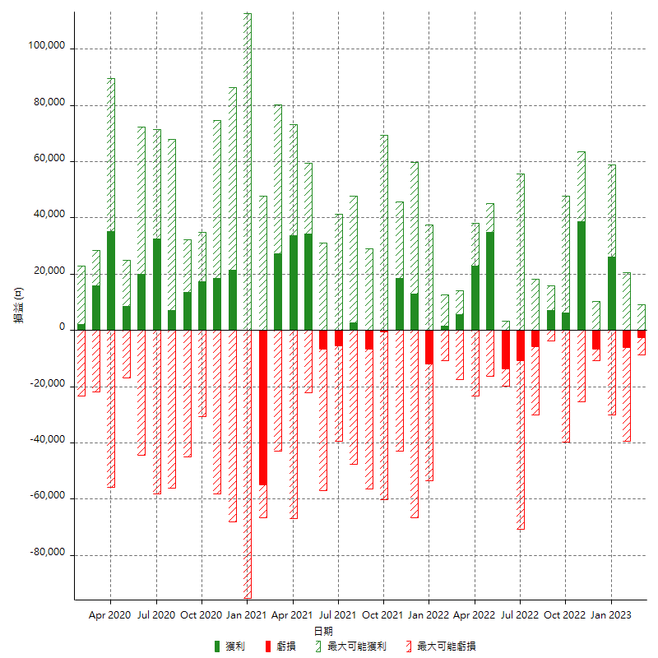

每月獲利和虧損 (%)

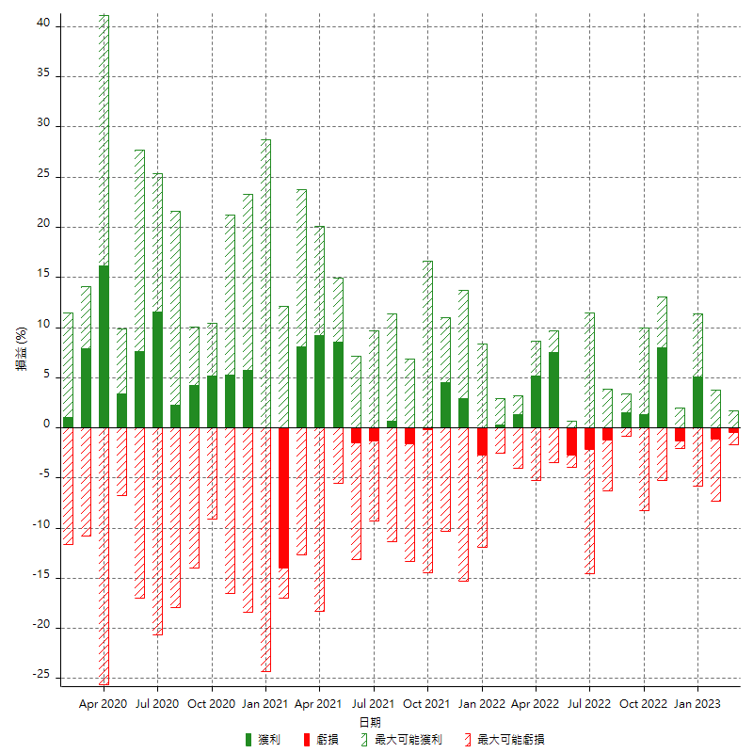

每月累積淨利

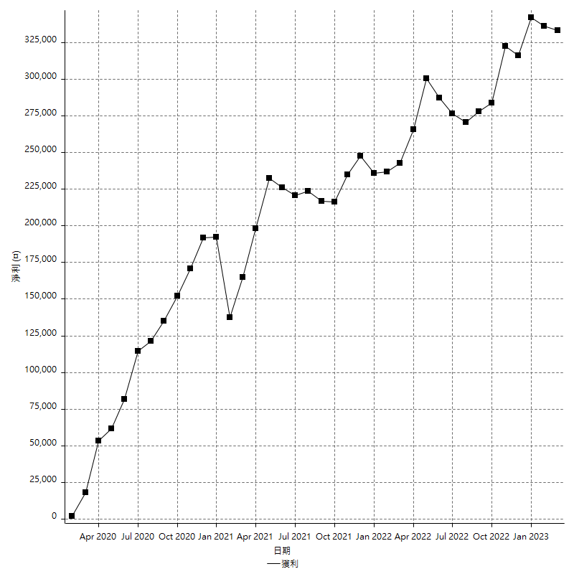

每月平均獲利

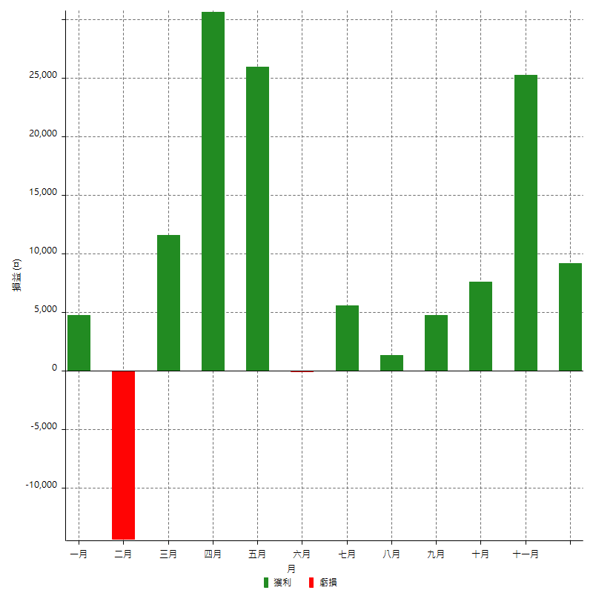

年獲利和虧損

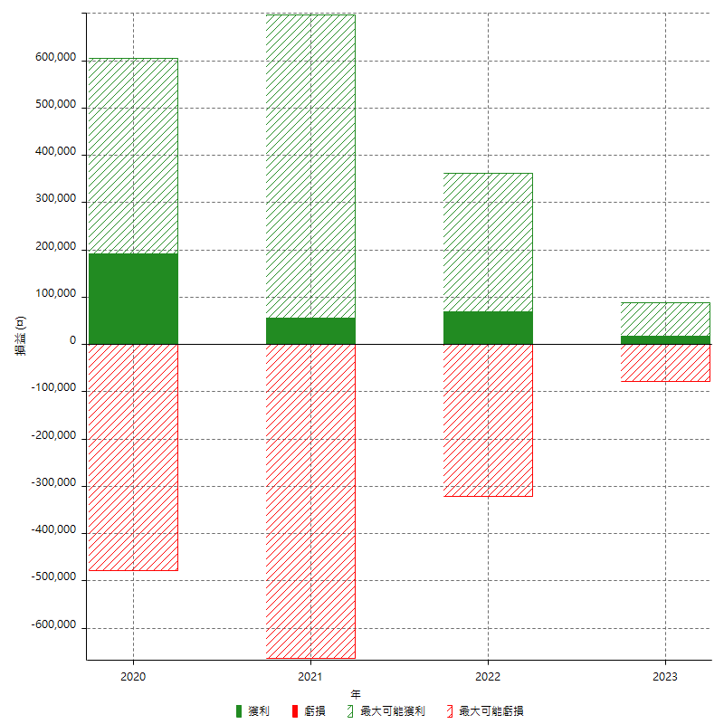

年獲利和虧損 (%)

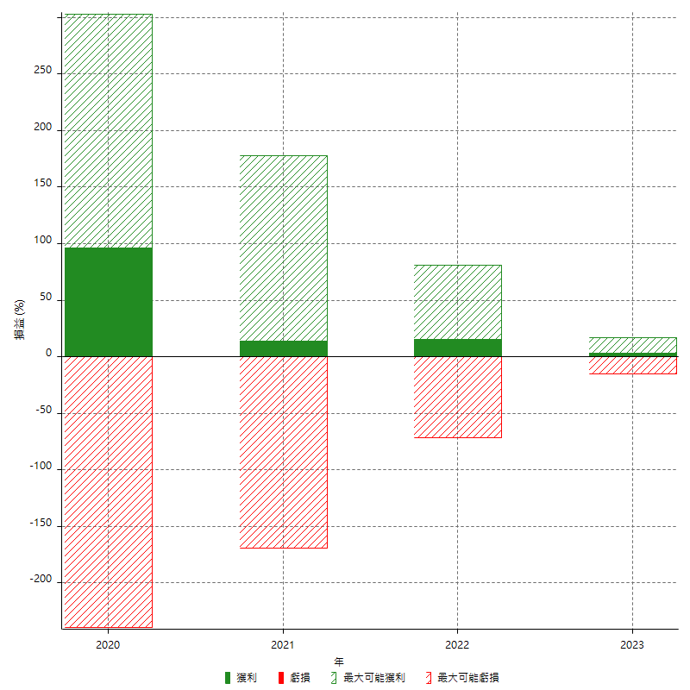

每年累積淨利

